Frequencies-Infection, aphids,
Reproductive age: Hemiptera and infection
Plot | Population | Surveyor | Latitude | Longitude | Young_hemiptera | Young_nohemiptera | Health_hemiptera | Health_nohemiptera | Infec_hemiptera | Infec_nohemiptera | Total_trilliums | Total_adult_trilliums | Total_infec_trilliums | Freq_hemiptera_total | Freq_infection_of_total | Young_to_repro_ratio | Freq_infection_of_adults | Freq_hemiptera_adults
1 | 2 | JB | 44.034988 | -79.537721 | 14 | 25 | 20 | 2 | 0 | 0 | 61 | 22 | 0 | 0.5573770492 | 0 | 1.772727273 | 0 | 0.9090909091
2 | 6 | JB | 44.036285 | -79.53761 | 8 | 5 | 11 | 0 | 1 | 0 | 25 | 12 | 1 | 0.8 | 0.04 | 1.083333333 | 0.08333333333 | 1
3 | 2 | JB | 44.035975 | -79.537473 | 9 | 9 | 20 | 3 | 3 | 0 | 44 | 26 | 3 | 0.7272727273 | 0.06818181818 | 0.6923076923 | 0.1153846154 | 0.8846153846
4 | 4 | JB | 44.036115 | -79.53724 | 14 | 14 | 15 | 3 | 2 | 1 | 49 | 21 | 3 | 0.6326530612 | 0.0612244898 | 1.333333333 | 0.1428571429 | 0.8095238095
5 | 4 | JB | 44.036176 | -79.536677 | 7 | 23 | 22 | 10 | 0 | 1 | 63 | 33 | 1 | 0.4603174603 | 0.01587301587 | 0.9090909091 | 0.0303030303 | 0.6666666667
6 | 4 | JB | 44.036225 | -79.536619 | 27 | 30 | 34 | 4 | 3 | 0 | 98 | 41 | 3 | 0.6530612245 | 0.0306122449 | 1.390243902 | 0.07317073171 | 0.9024390244
7 | 4 | JB | 44.036249 | -79.53653 | 22 | 19 | 48 | 17 | 2 | 0 | 108 | 67 | 2 | 0.6666666667 | 0.01851851852 | 0.6119402985 | 0.02985074627 | 0.7462686567
8 | 4 | JB | 44.036211 | -79.536695 | 3 | 1 | 27 | 1 | 1 | 0 | 33 | 29 | 1 | 0.9393939394 | 0.0303030303 | 0.1379310345 | 0.03448275862 | 0.9655172414
9 | 4 | JB | 44.036169 | -79.536664 | 20 | 6 | 21 | 0 | 1 | 0 | 48 | 22 | 1 | 0.875 | 0.02083333333 | 1.181818182 | 0.04545454545 | 1
10 | 4 | JB | 44.036297 | -79.536597 | 1 | 4 | 11 | 6 | 0 | 0 | 22 | 17 | 0 | 0.5454545455 | 0 | 0.2941176471 | 0 | 0.6470588235
11 | 4 | JB | 44.036297 | -79.53645 | 3 | 4 | 14 | 2 | 3 | 0 | 26 | 19 | 3 | 0.7692307692 | 0.1153846154 | 0.3684210526 | 0.1578947368 | 0.8947368421
12 | 4 | JB | 44.036213 | -79.536372 | 4 | 6 | 15 | 11 | 1 | 1 | 38 | 28 | 2 | 0.5263157895 | 0.05263157895 | 0.3571428571 | 0.07142857143 | 0.5714285714
13 | 4 | JB | 44.036246 | -79.536455 | 11 | 23 | 20 | 15 | 0 | 0 | 69 | 35 | 0 | 0.4492753623 | 0 | 0.9714285714 | 0 | 0.5714285714
14 | 4 | JB | 44.036237 | -79.536465 | 4 | 5 | 20 | 5 | 2 | 0 | 36 | 27 | 2 | 0.7222222222 | 0.05555555556 | 0.3333333333 | 0.07407407407 | 0.8148148148
15 | 1 | JY | 44.033199 | -79.535327 | 10 | 11 | 32 | 12 | 0 | 0 | 65 | 44 | 0 | 0.6461538462 | 0 | 0.4772727273 | 0 | 0.7272727273
16 | 1 | JY | 44.033199 | -79.535327 | 13 | 12 | 21 | 10 | 0 | 0 | 56 | 31 | 0 | 0.6071428571 | 0 | 0.8064516129 | 0 | 0.6774193548
17 | 1 | JY | 44.033199 | -79.535327 | 10 | 15 | 41 | 1 | 2 | 0 | 69 | 44 | 2 | 0.768115942 | 0.02898550725 | 0.5681818182 | 0.04545454545 | 0.9772727273
18 | 1 | JY | 44.033199 | -79.535327 | 38 | 9 | 23 | 0 | 0 | 0 | 70 | 23 | 0 | 0.8714285714 | 0 | 2.043478261 | 0 | 1
19 | 2 | JY | 44.036065 | -79.537481 | 4 | 11 | 8 | 3 | 0 | 0 | 26 | 11 | 0 | 0.4615384615 | 0 | 1.363636364 | 0 | 0.7272727273
20 | 2 | JY | 44.036065 | -79.537481 | 10 | 1 | 24 | 0 | 3 | 0 | 38 | 27 | 3 | 0.9736842105 | 0.07894736842 | 0.4074074074 | 0.1111111111 | 1
21 | 2 | JY | 44.036065 | -79.537481 | 3 | 8 | 13 | 1 | 0 | 0 | 25 | 14 | 0 | 0.64 | 0 | 0.7857142857 | 0 | 0.9285714286
Reproductive age: Density and infection
22 | 2 | JY | 44.036065 | -79.537481 | 7 | 5 | 13 | 2 | 0 | 0 | 27 | 15 | 0 | 0.7407407407 | 0 | 0.8 | 0 | 0.8666666667
23 | 2 | JY | 44.036065 | -79.537481 | 17 | 18 | 15 | 0 | 4 | 0 | 54 | 19 | 4 | 0.6666666667 | 0.07407407407 | 1.842105263 | 0.2105263158 | 1
24 | 2 | JY | 44.036065 | -79.537481 | 5 | 1 | 13 | 1 | 1 | 0 | 21 | 15 | 1 | 0.9047619048 | 0.04761904762 | 0.4 | 0.06666666667 | 0.9333333333
25 | 2 | JY | 44.036065 | -79.537481 | 13 | 13 | 31 | 9 | 0 | 1 | 67 | 41 | 1 | 0.6567164179 | 0.01492537313 | 0.6341463415 | 0.0243902439 | 0.756097561
26 | 2 | JY | 44.036065 | -79.537481 | 2 | 3 | 11 | 0 | 3 | 0 | 19 | 14 | 3 | 0.8421052632 | 0.1578947368 | 0.3571428571 | 0.2142857143 | 1
27 | 2 | JY | 44.036065 | -79.537481 | 4 | 7 | 20 | 2 | 3 | 0 | 36 | 25 | 3 | 0.75 | 0.08333333333 | 0.44 | 0.12 | 0.92
28 | 2 | JY | 44.036065 | -79.537481 | 10 | 5 | 15 | 0 | 2 | 0 | 32 | 17 | 2 | 0.84375 | 0.0625 | 0.8823529412 | 0.1176470588 | 1
29 | 3 | JY | 44.036832 | -79.537255 | 11 | 10 | 19 | 0 | 2 | 0 | 42 | 21 | 2 | 0.7619047619 | 0.04761904762 | 1 | 0.09523809524 | 1
30 | 3 | JY | 44.036832 | -79.537255 | 25 | 11 | 24 | 0 | 0 | 0 | 60 | 24 | 0 | 0.8166666667 | 0 | 1.5 | 0 | 1
31 | 8 | JY | 44.036245 | -79.538279 | 18 | 5 | 25 | 2 | 3 | 0 | 53 | 30 | 3 | 0.8679245283 | 0.05660377358 | 0.7666666667 | 0.1 | 0.9333333333
32 | 9 | JY | 44.033468 | -79.536061 | 22 | 97 | 19 | 28 | 1 | 0 | 167 | 48 | 1 | 0.251497006 | 0.005988023952 | 2.479166667 | 0.02083333333 | 0.4166666667
33 | 1 | JY | 44.033199 | -79.535327 | 23 | 4 | 19 | 5 | 0 | 0 | 51 | 24 | 0 | 0.8235294118 | 0 | 1.125 | 0 | 0.7916666667
34 | 1 | JY | 44.033199 | -79.535327 | 24 | 5 | 33 | 0 | 1 | 0 | 63 | 34 | 1 | 0.9206349206 | 0.01587301587 | 0.8529411765 | 0.02941176471 | 1
35 | 1 | JY | 44.033199 | -79.535327 | 9 | 2 | 15 | 0 | 0 | 0 | 26 | 15 | 0 | 0.9230769231 | 0 | 0.7333333333 | 0 | 1
36 | 1 | JY | 44.033199 | -79.535327 | 16 | 5 | 12 | 0 | 2 | 0 | 35 | 14 | 2 | 0.8571428571 | 0.05714285714 | 1.5 | 0.1428571429 | 1
37 | 1 | JY | 44.033199 | -79.535327 | 11 | 1 | 10 | 0 | 1 | 0 | 23 | 11 | 1 | 0.9565217391 | 0.04347826087 | 1.090909091 | 0.09090909091 | 1
38 | 1 | JY | 44.033199 | -79.535327 | 11 | 8 | 20 | 4 | 0 | 0 | 43 | 24 | 0 | 0.7209302326 | 0 | 0.7916666667 | 0 | 0.8333333333
Reproductive age: Density and hemiptera
39 | 9 | JY | 44.033468 | -79.536061 | 29 | 24 | 32 | 8 | 1 | 0 | 94 | 41 | 1 | 0.6595744681 | 0.01063829787 | 1.292682927 | 0.0243902439 | 0.8048780488
40 | east | JB | 44.031715 | -79.522546 | 4 | 3 | 27 | 0 | 0 | 0 | 34 | 27 | 0 | 0.9117647059 | 0 | 0.2592592593 | 0 | 1
41 | east | JB | 44.031806 | -79.522662 | 14 | 14 | 53 | 12 | 0 | 0 | 93 | 65 | 0 | 0.7204301075 | 0 | 0.4307692308 | 0 | 0.8153846154
42 | east | JB | 44.031821 | -79.522759 | 24 | 11 | 38 | 0 | 0 | 0 | 73 | 38 | 0 | 0.8493150685 | 0 | 0.9210526316 | 0 | 1
43 | east | JB | 44.03183 | -79.522931 | 49 | 25 | 7 | 0 | 1 | 0 | 82 | 8 | 1 | 0.6951219512 | 0.01219512195 | 9.25 | 0.125 | 1
44 | east | JB | 44.032049 | -79.522989 | 17 | 6 | 11 | 2 | 1 | 0 | 37 | 14 | 1 | 0.7837837838 | 0.02702702703 | 1.642857143 | 0.07142857143 | 0.8571428571
45 | east | JB | 44.032004 | -79.523091 | 50 | 30 | 20 | 0 | 0 | 0 | 100 | 20 | 0 | 0.7 | 0 | 4 | 0 | 1
46 | east | JB | 44.031942 | -79.522891 | 60 | 40 | 54 | 4 | 0 | 0 | 158 | 58 | 0 | 0.7215189873 | 0 | 1.724137931 | 0 | 0.9310344828
47 | east | JB | 44.031983 | -79.522813 | 19 | 11 | 17 | 0 | 3 | 0 | 50 | 20 | 3 | 0.78 | 0.06 | 1.5 | 0.15 | 1
48 | east | JB | 44.032085 | -79.522577 | 16 | 3 | 32 | 3 | 0 | 0 | 54 | 35 | 0 | 0.8888888889 | 0 | 0.5428571429 | 0 | 0.9142857143
49 | east | JB | 44.032345 | -79.522686 | 6 | 2 | 17 | 1 | 1 | 0 | 27 | 19 | 1 | 0.8888888889 | 0.03703703704 | 0.4210526316 | 0.05263157895 | 0.9473684211
50 | east | JB | 44.03237 | -79.522499 | 20 | 16 | 28 | 5 | 0 | 0 | 69 | 33 | 0 | 0.6956521739 | 0 | 1.090909091 | 0 | 0.8484848485
51 | east | JB | 44.032422 | -79.521415 | 3 | 2 | 12 | 1 | 1 | 0 | 19 | 14 | 1 | 0.8421052632 | 0.05263157895 | 0.3571428571 | 0.07142857143 | 0.9285714286
52 | east | JB | 44.032414 | -79.521488 | 1 | 1 | 11 | 2 | 2 | 0 | 17 | 15 | 2 | 0.8235294118 | 0.1176470588 | 0.1333333333 | 0.1333333333 | 0.8666666667
53 | east | JB | 44.032621 | -79.521381 | 1 | 1 | 6 | 2 | 1 | 0 | 11 | 9 | 1 | 0.7272727273 | 0.09090909091 | 0.2222222222 | 0.1111111111 | 0.7777777778
54 | east | JB | 44.032576 | -79.521616 | 8 | 3 | 4 | 0 | 1 | 0 | 16 | 5 | 1 | 0.8125 | 0.0625 | 2.2 | 0.2 | 1
55 | east | JB | 44.032798 | -79.521853 | 7 | 0 | 6 | 0 | 1 | 0 | 14 | 7 | 1 | 1 | 0.07142857143 | 1 | 0.1428571429 | 1
56 | east | JB | 44.032662 | -79.521779 | 9 | 3 | 21 | 0 | 0 | 0 | 33 | 21 | 0 | 0.9090909091 | 0 | 0.5714285714 | 0 | 1
Similar number of young:old ratio despite infection
57 | east | JB | 44.03273 | -79.521937 | 22 | 12 | 25 | 3 | 0 | 0 | 62 | 28 | 0 | 0.7580645161 | 0 | 1.214285714 | 0 | 0.8928571429
58 | east | JB | 44.032651 | -79.522238 | 14 | 4 | 24 | 3 | 2 | 0 | 47 | 29 | 2 | 0.8510638298 | 0.04255319149 | 0.6206896552 | 0.06896551724 | 0.8965517241
59 | east | JB | 44.0326 | -79.522829 | 14 | 8 | 59 | 5 | 0 | 0 | 86 | 64 | 0 | 0.8488372093 | 0 | 0.34375 | 0 | 0.921875
60 | east | JB | 44.032559 | -79.522647 | 22 | 27 | 46 | 11 | 0 | 0 | 106 | 57 | 0 | 0.641509434 | 0 | 0.8596491228 | 0 | 0.8070175439
61 | east | JB | 44.032483 | -79.522756 | 20 | 25 | 43 | 22 | 0 | 0 | 110 | 65 | 0 | 0.5727272727 | 0 | 0.6923076923 | 0 | 0.6615384615
62 | east | JB | 44.032331 | -79.523075 | 14 | 25 | 25 | 11 | 0 | 0 | 75 | 36 | 0 | 0.52 | 0 | 1.083333333 | 0 | 0.6944444444
63 | east | JB | 44.032319 | -79.523251 | 34 | 27 | 42 | 4 | 0 | 0 | 107 | 46 | 0 | 0.7102803738 | 0 | 1.326086957 | 0 | 0.9130434783
64 | east | JB | 44.032346 | -79.522925 | 28 | 48 | 52 | 13 | 0 | 0 | 141 | 65 | 0 | 0.5673758865 | 0 | 1.169230769 | 0 | 0.8
65 | east | JB | 44.032534 | -79.523007 | 41 | 51 | 70 | 4 | 0 | 0 | 166 | 74 | 0 | 0.6686746988 | 0 | 1.243243243 | 0 | 0.9459459459

IDs
Photo | Reference_ID | Alternative_names | Possible_IDs | Notes
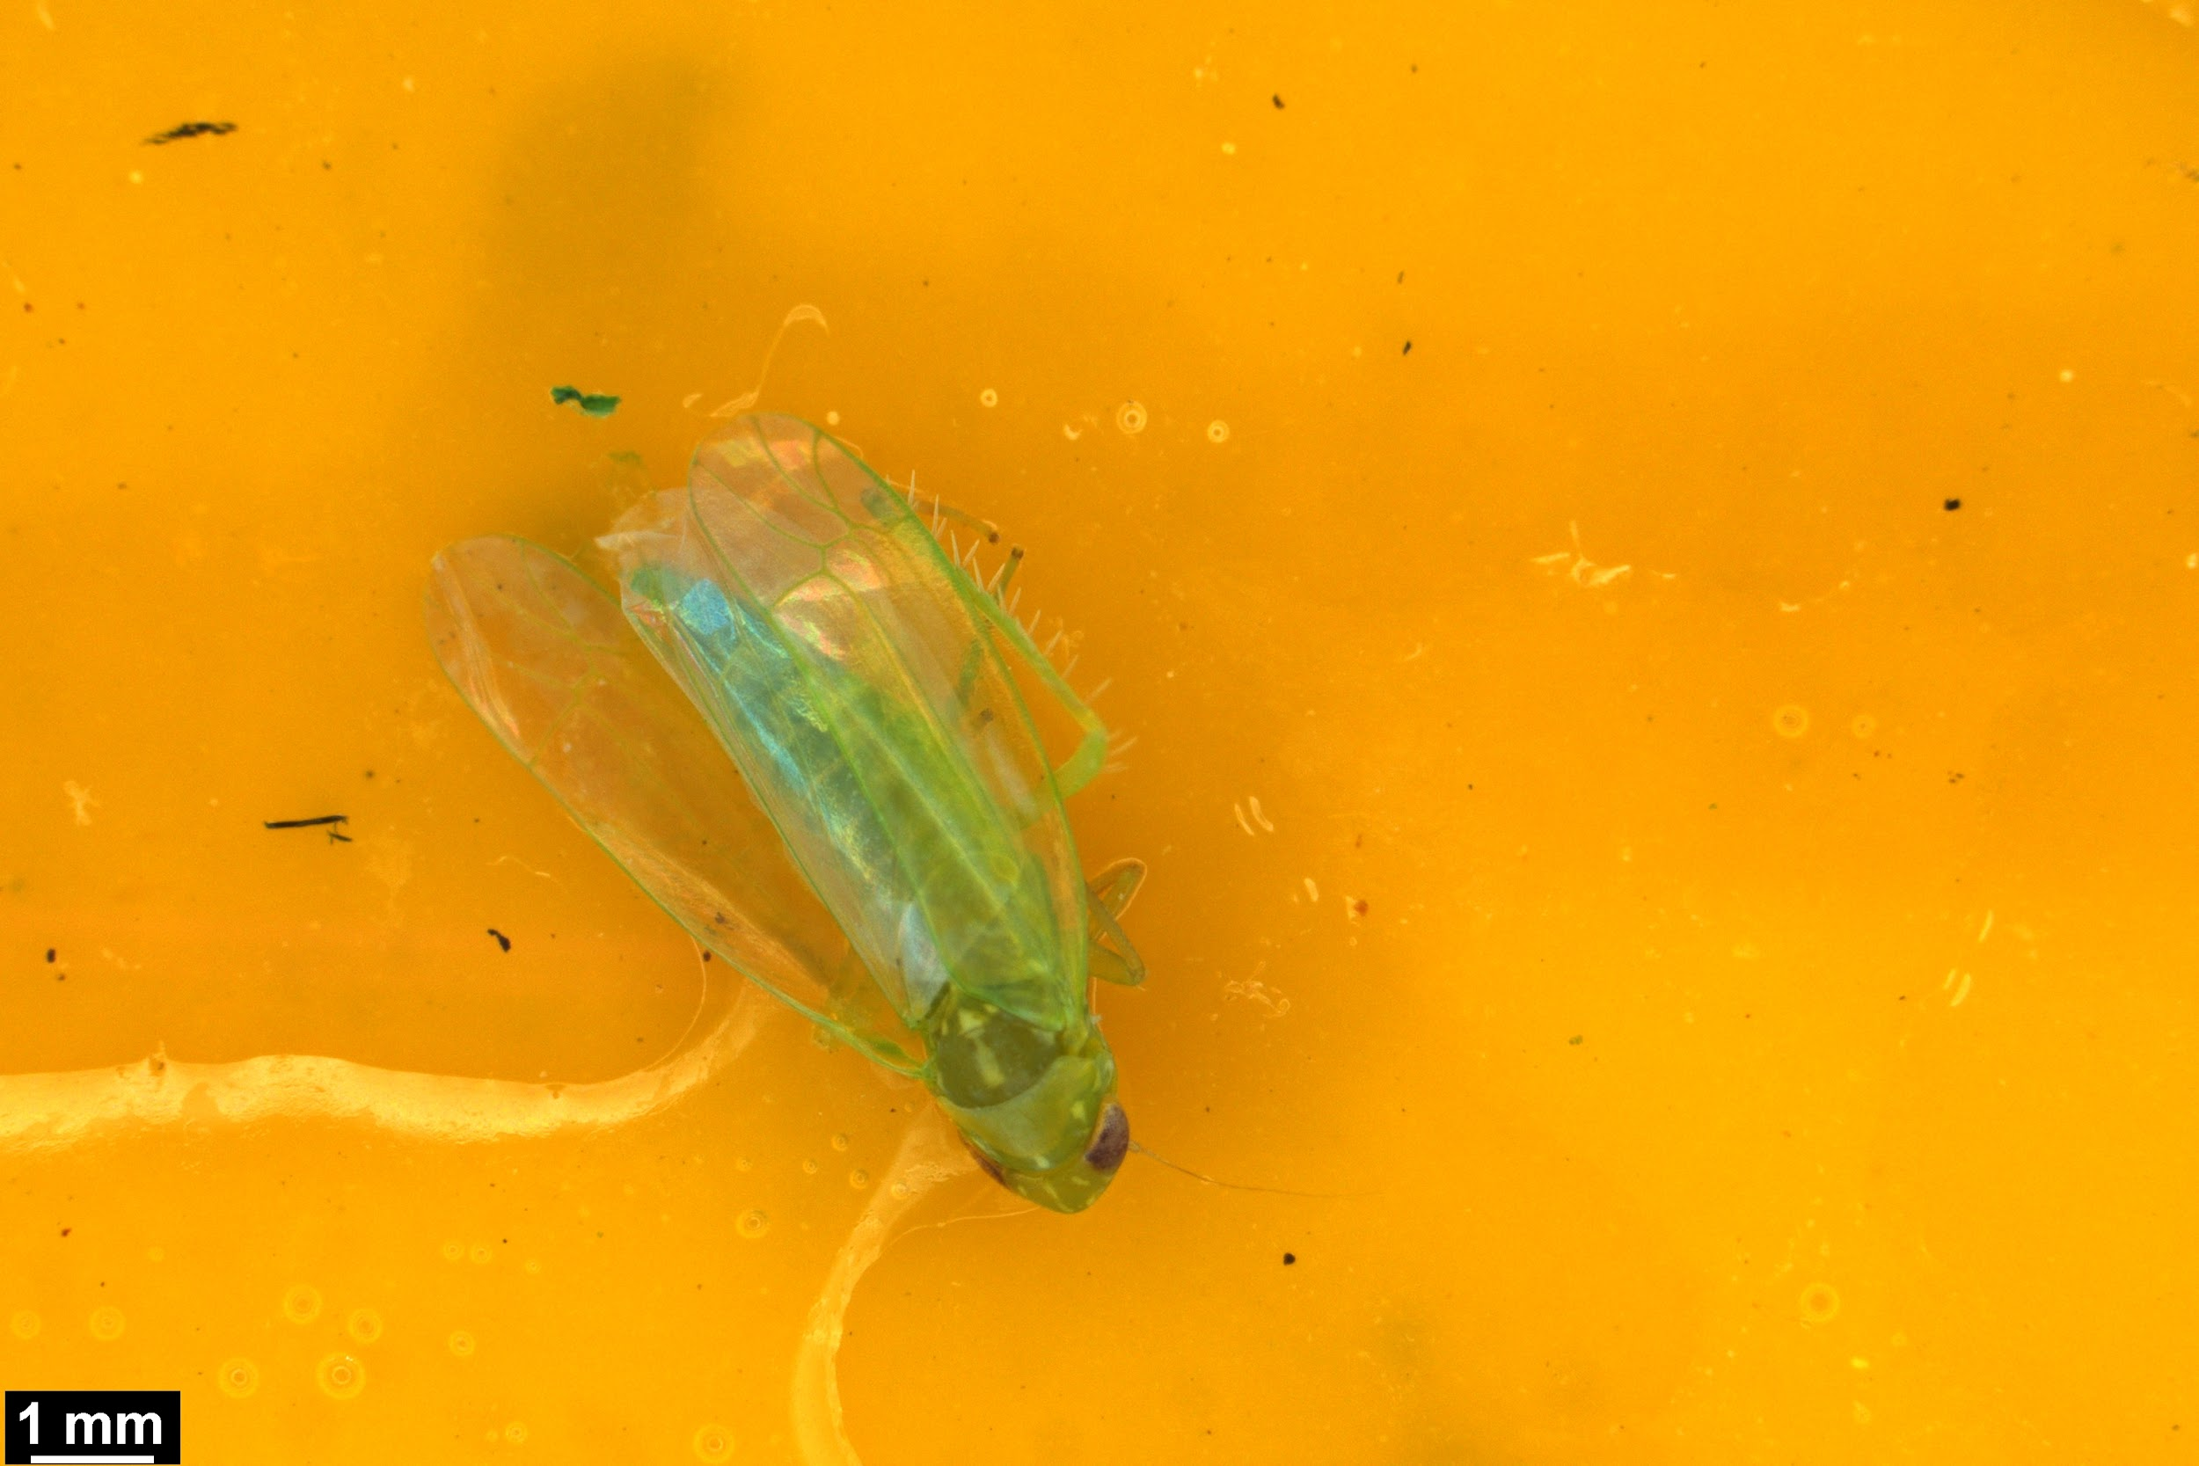 | Leaf hopper 1 |  | Empoascina
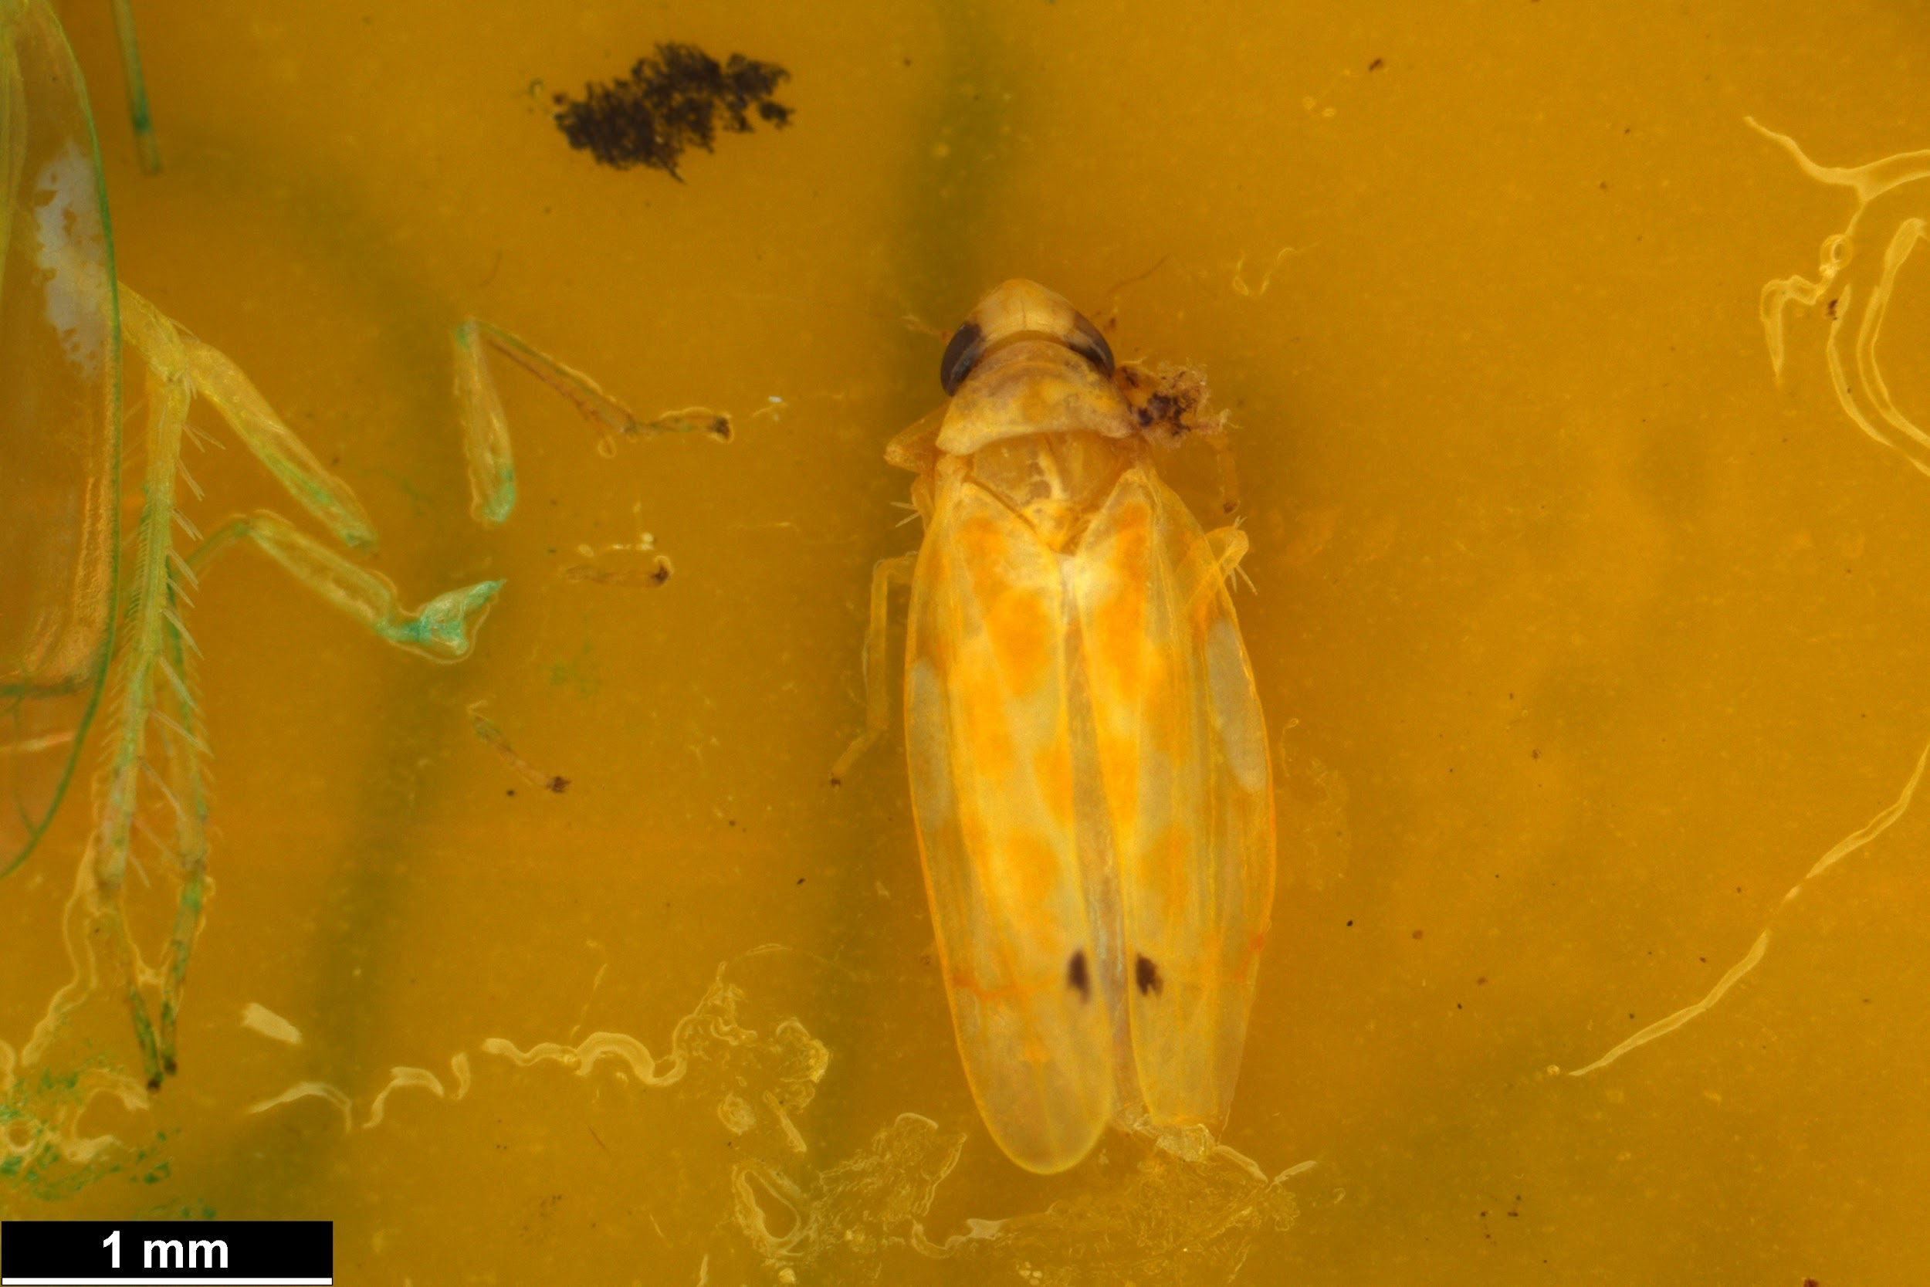 | Leaf hopper 2 |  | Erat triagularis
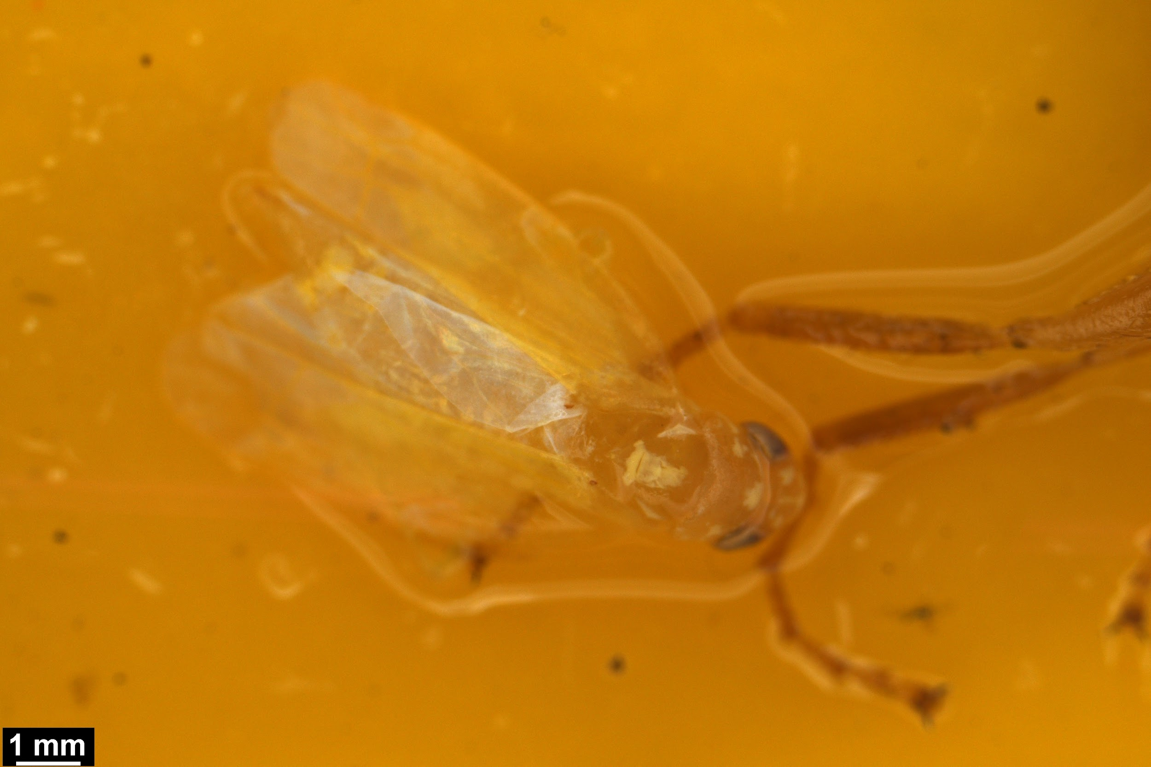 | Leaf hopper 3 |  |  | Might be the same as leaf hopper 1 but dead and discoloured
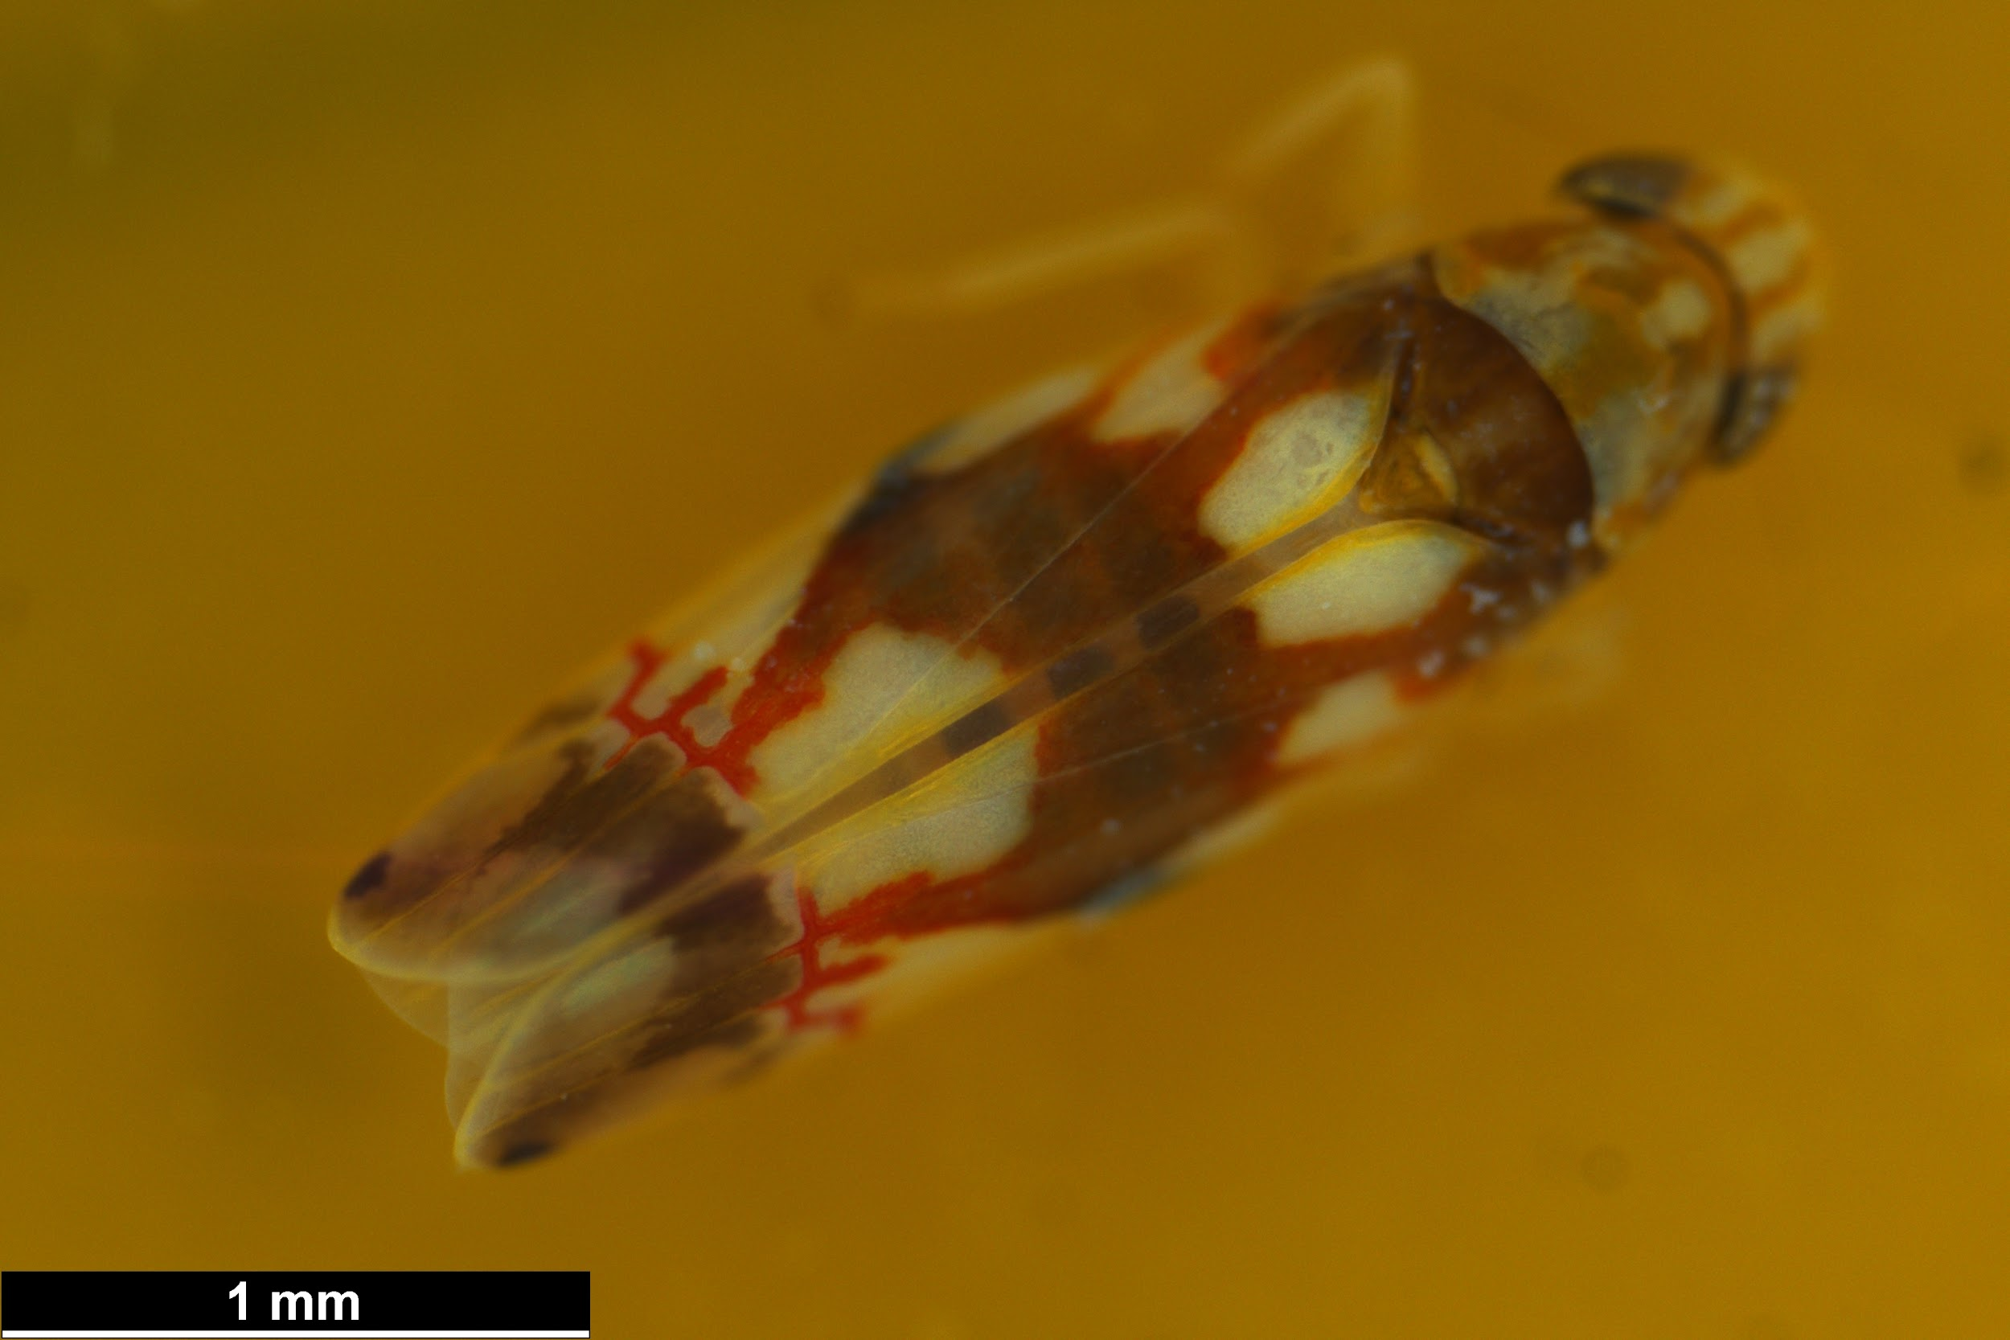 | Leaf hopper 4 |  | Erythroneura elegans, Erythroneura spp.
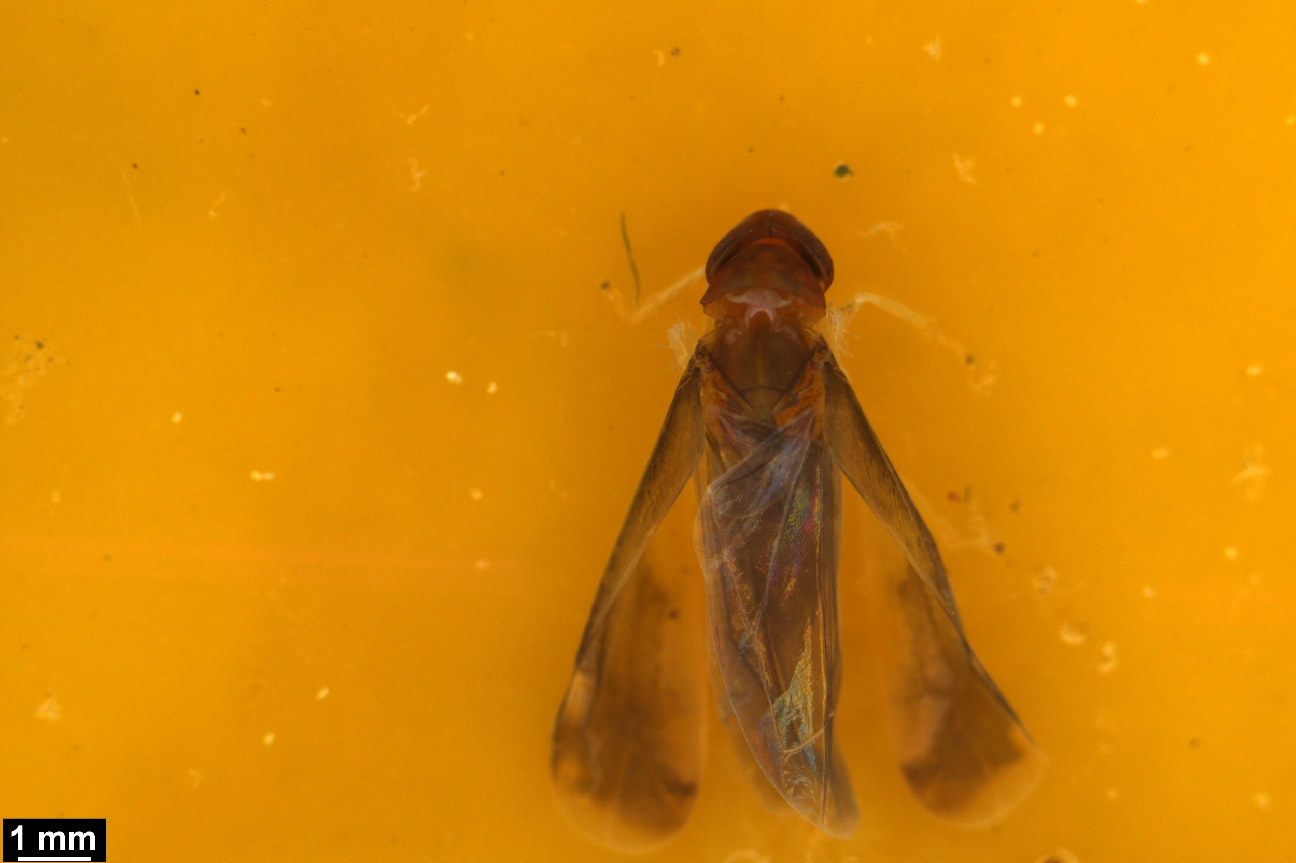 | Leaf hopper 5 |  |  | Might be the same as leaf hopper 6
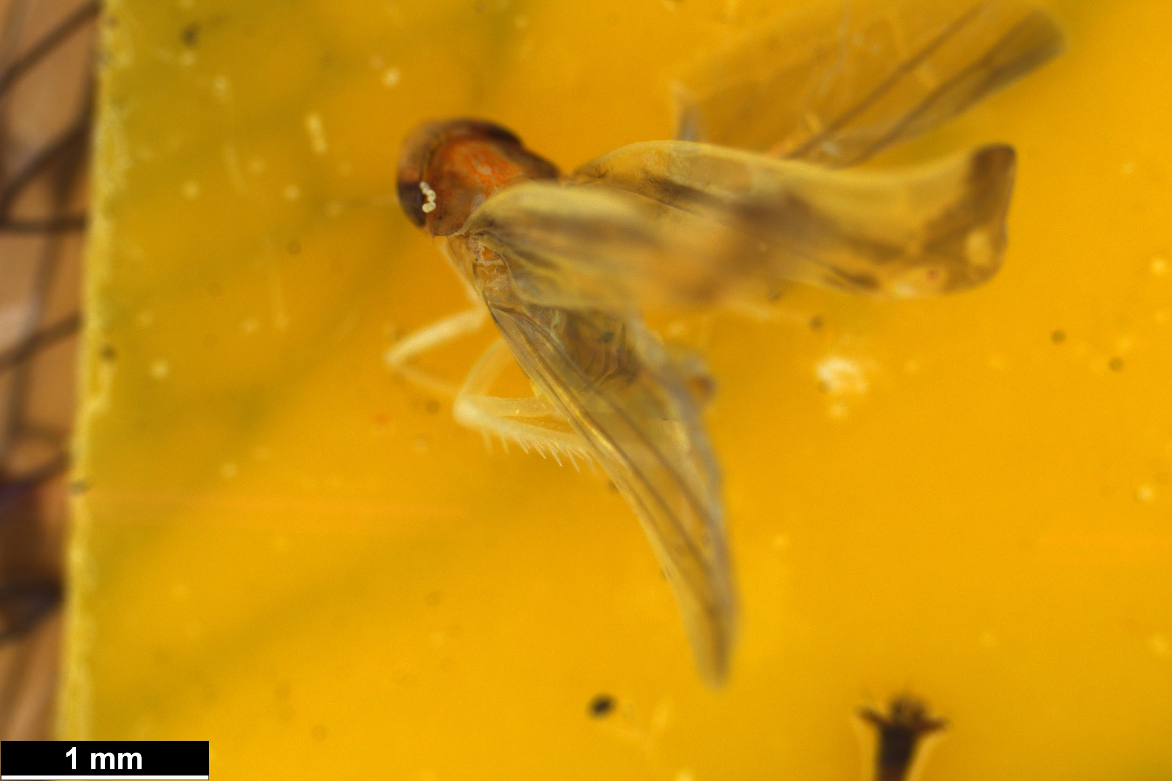 | Leaf hopper 6 |  |  | Might be the same as leaf hopper 5
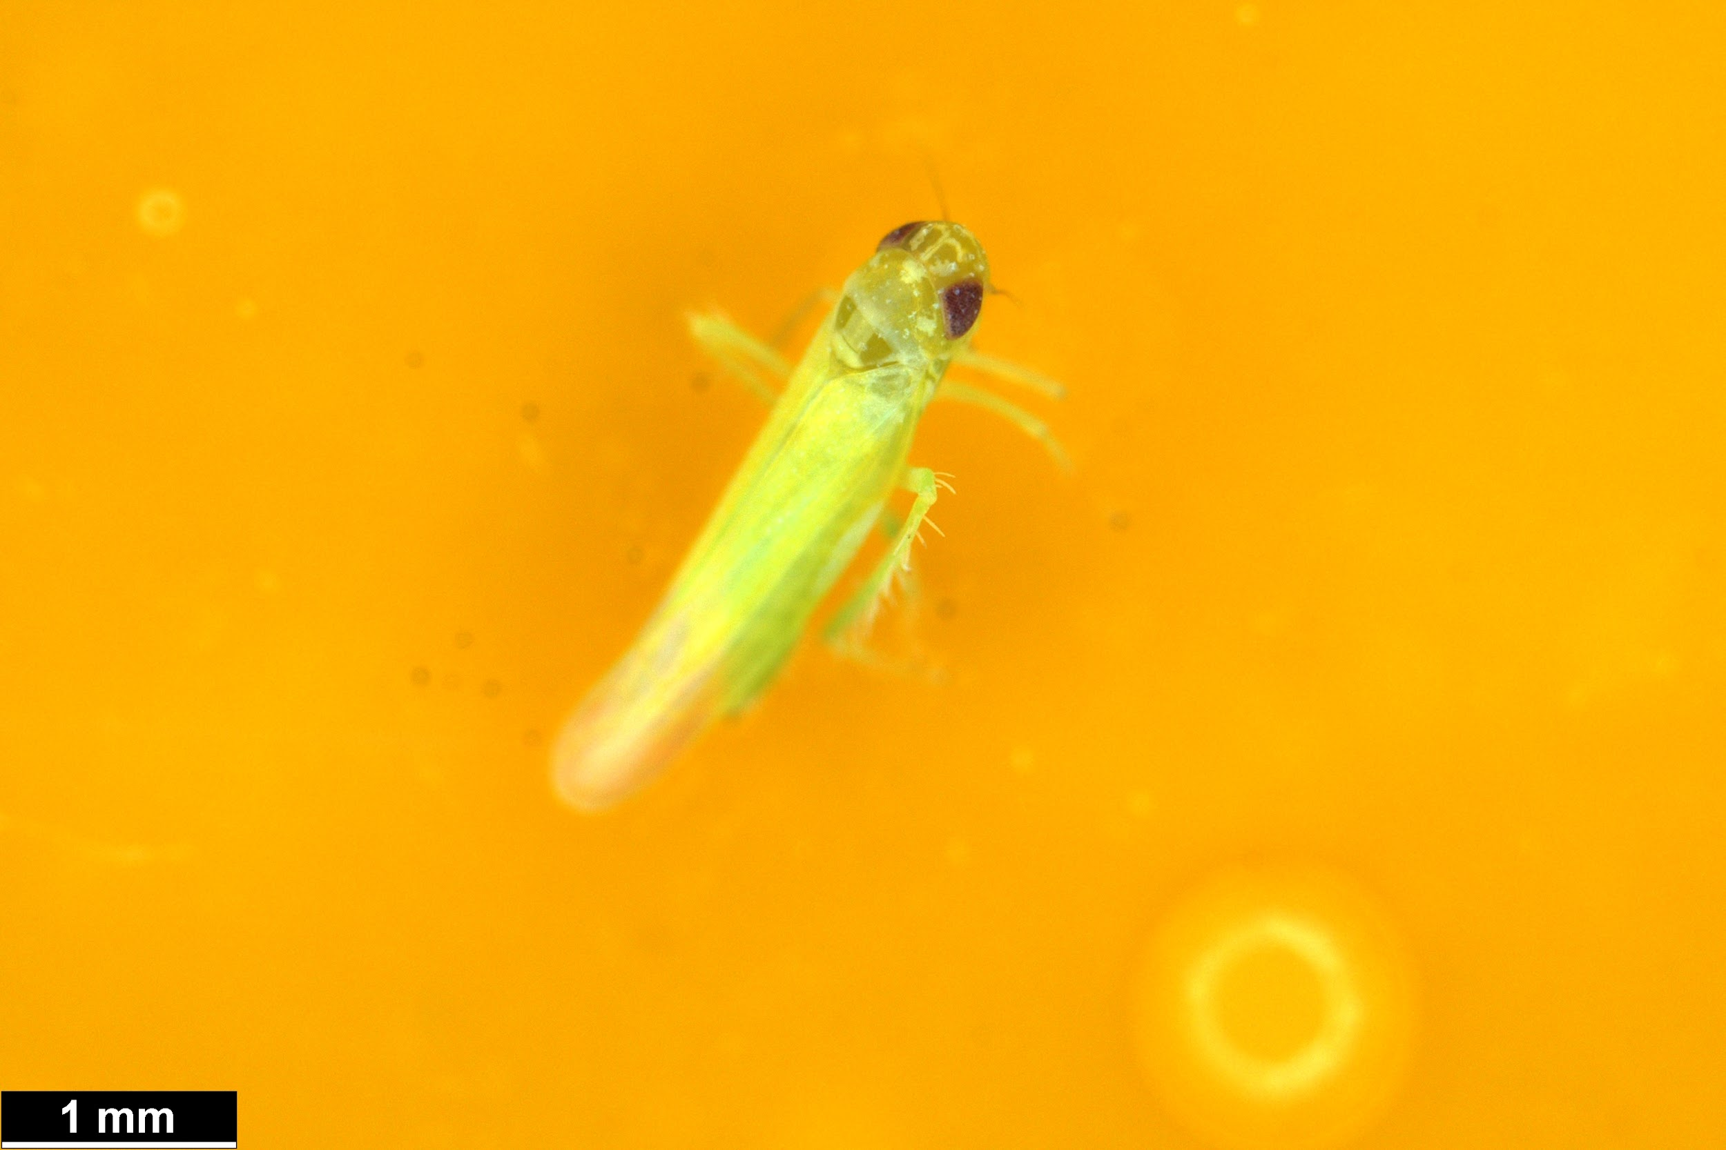 | Leaf hopper 7 |  | Microleafhoppers/Typhlocybinae
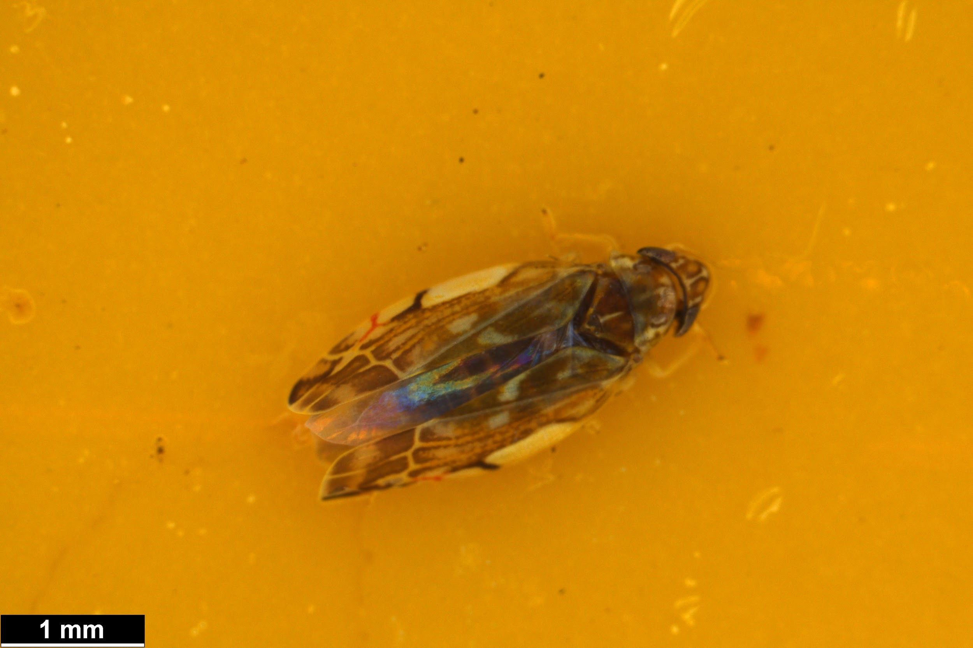 | Leaf hopper 8 |  | Erasmoneura variabilis, Erasmoneura vulnerata
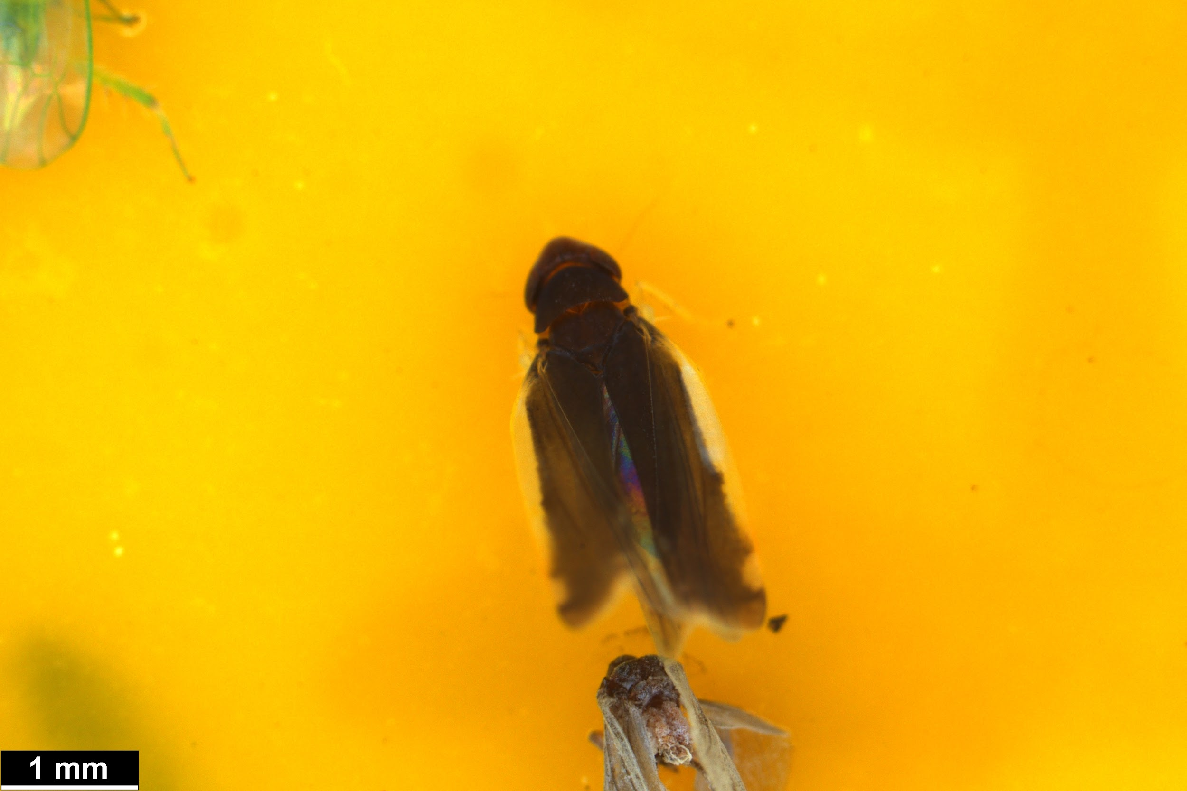 | Leaf hopper 9
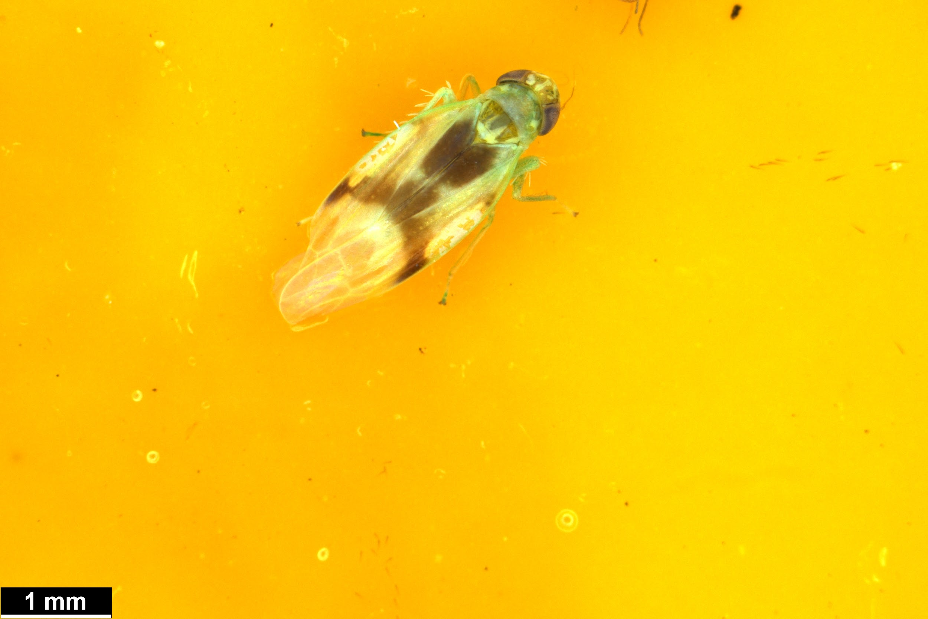 | Leaf hopper 10
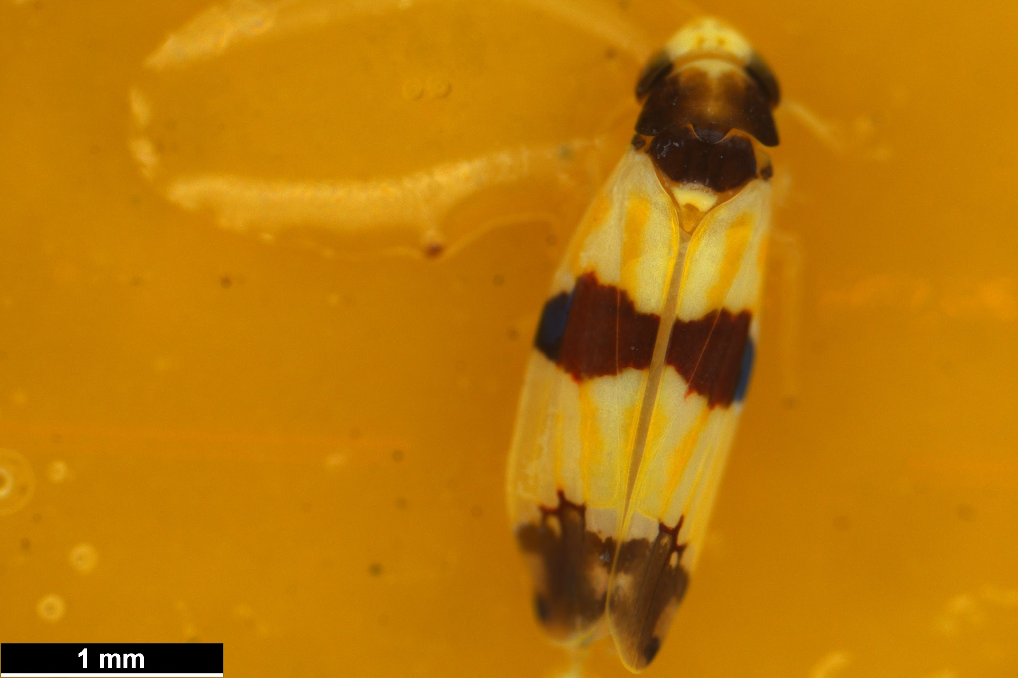 | Leaf hopper 11 |  | Erythroneura tricincta
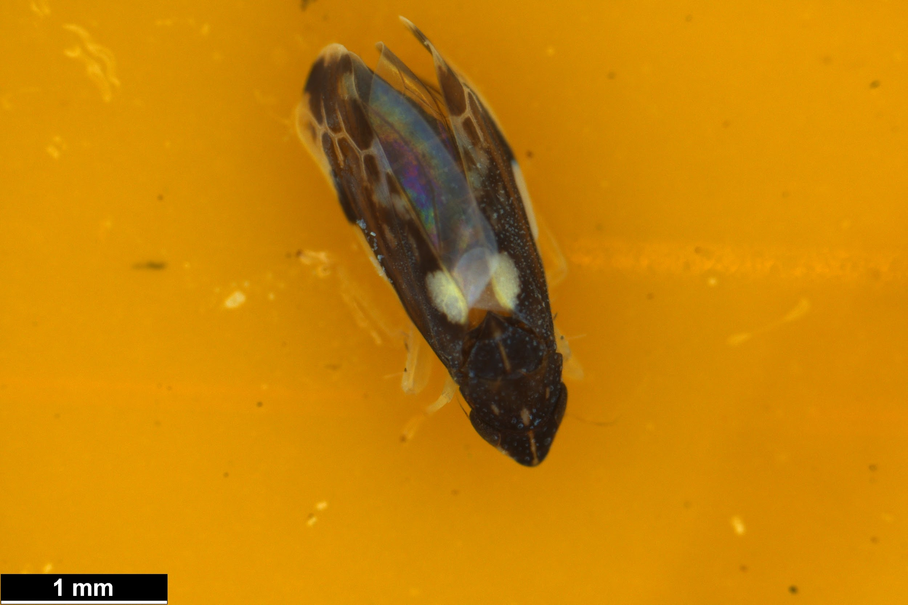 | Leaf hopper 12
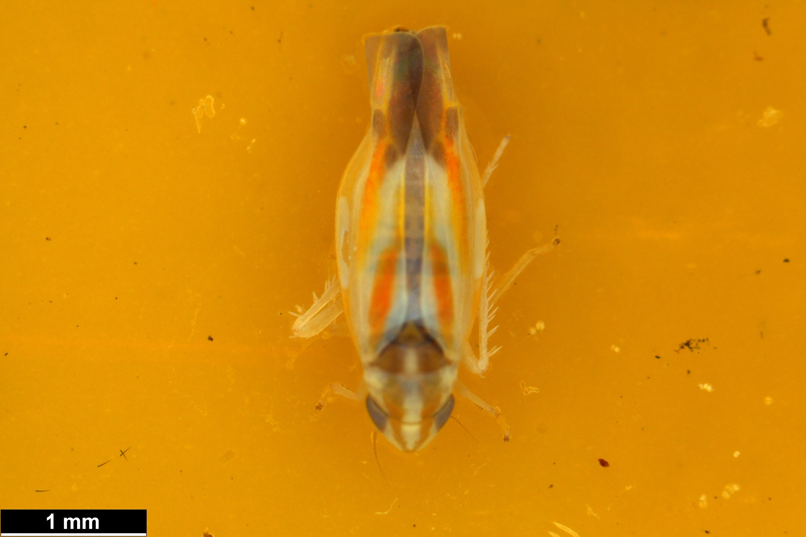 | Leaf hopper 13
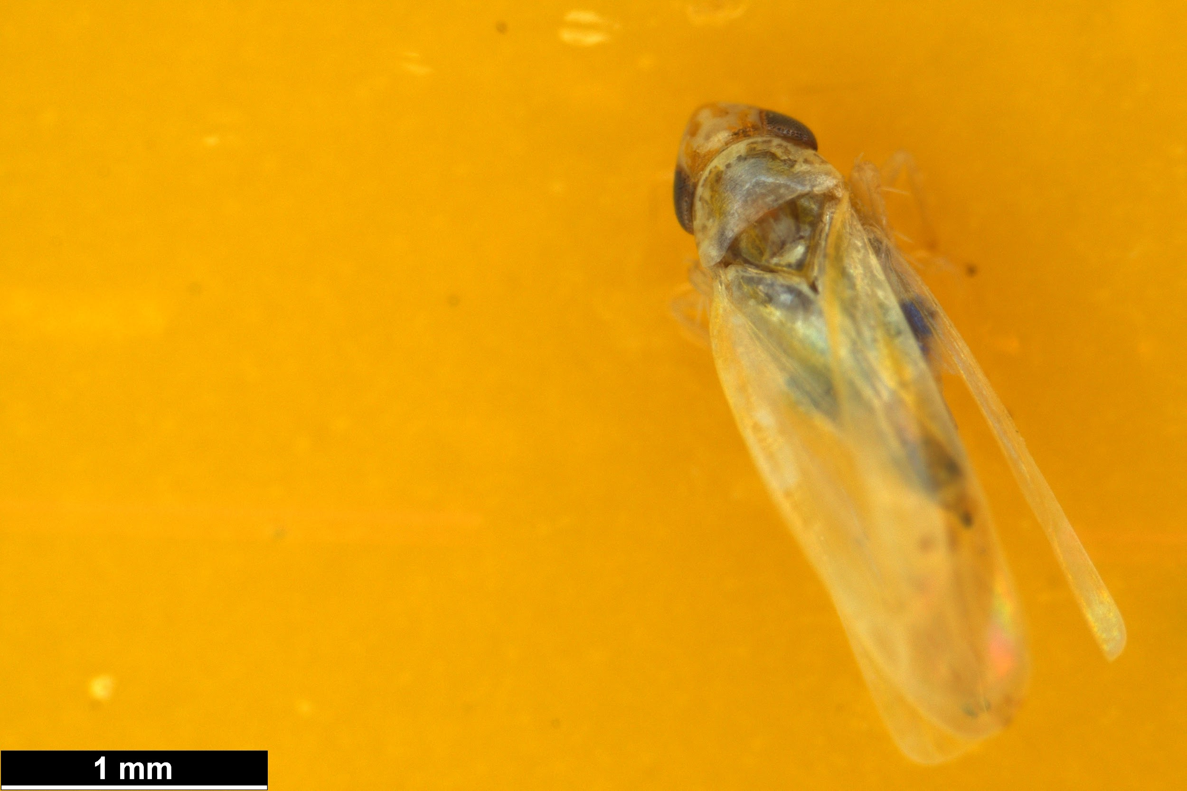 | Leaf hopper 14
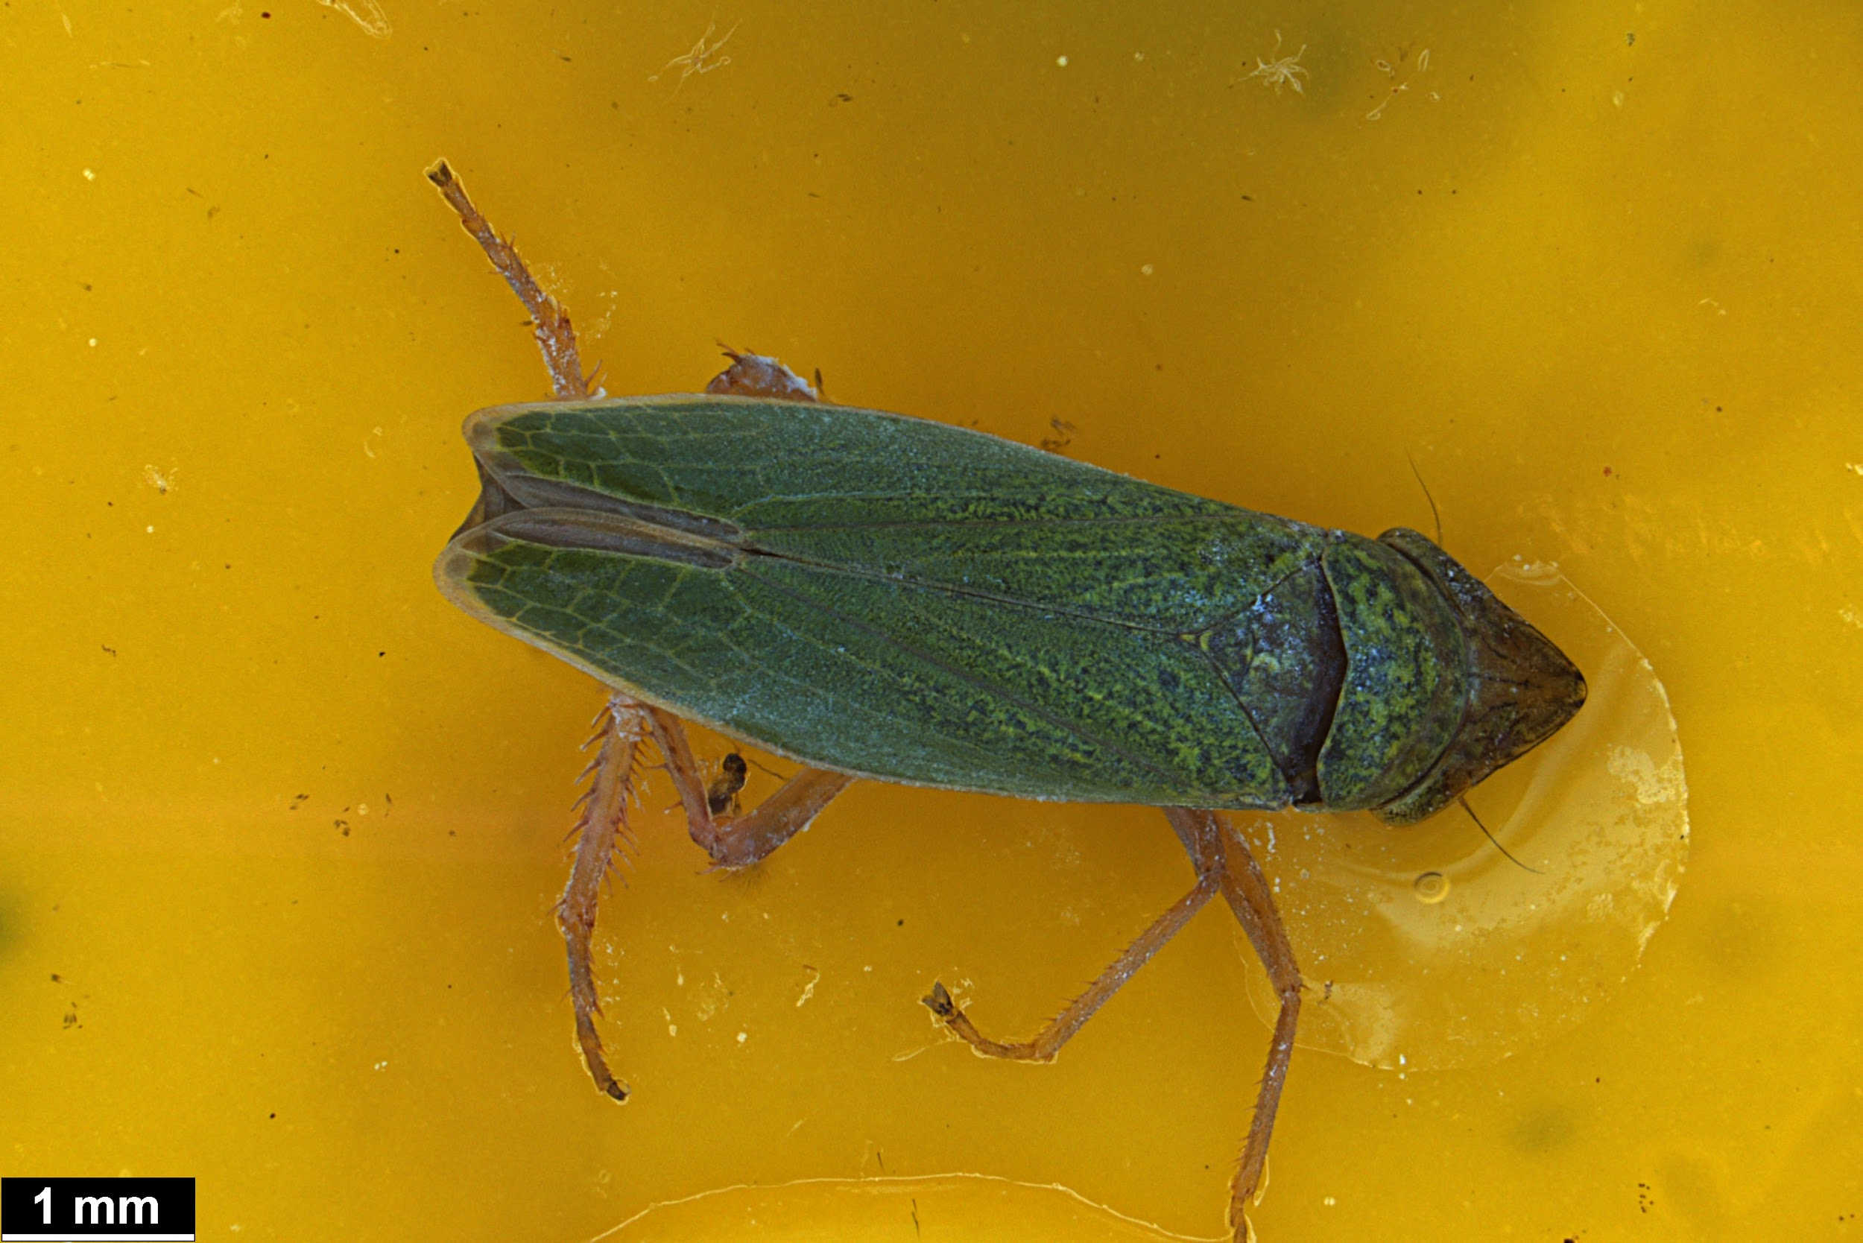 | Leaf hopper 15
 | Leaf hopper nymph 1 | Treehopper nymph 1
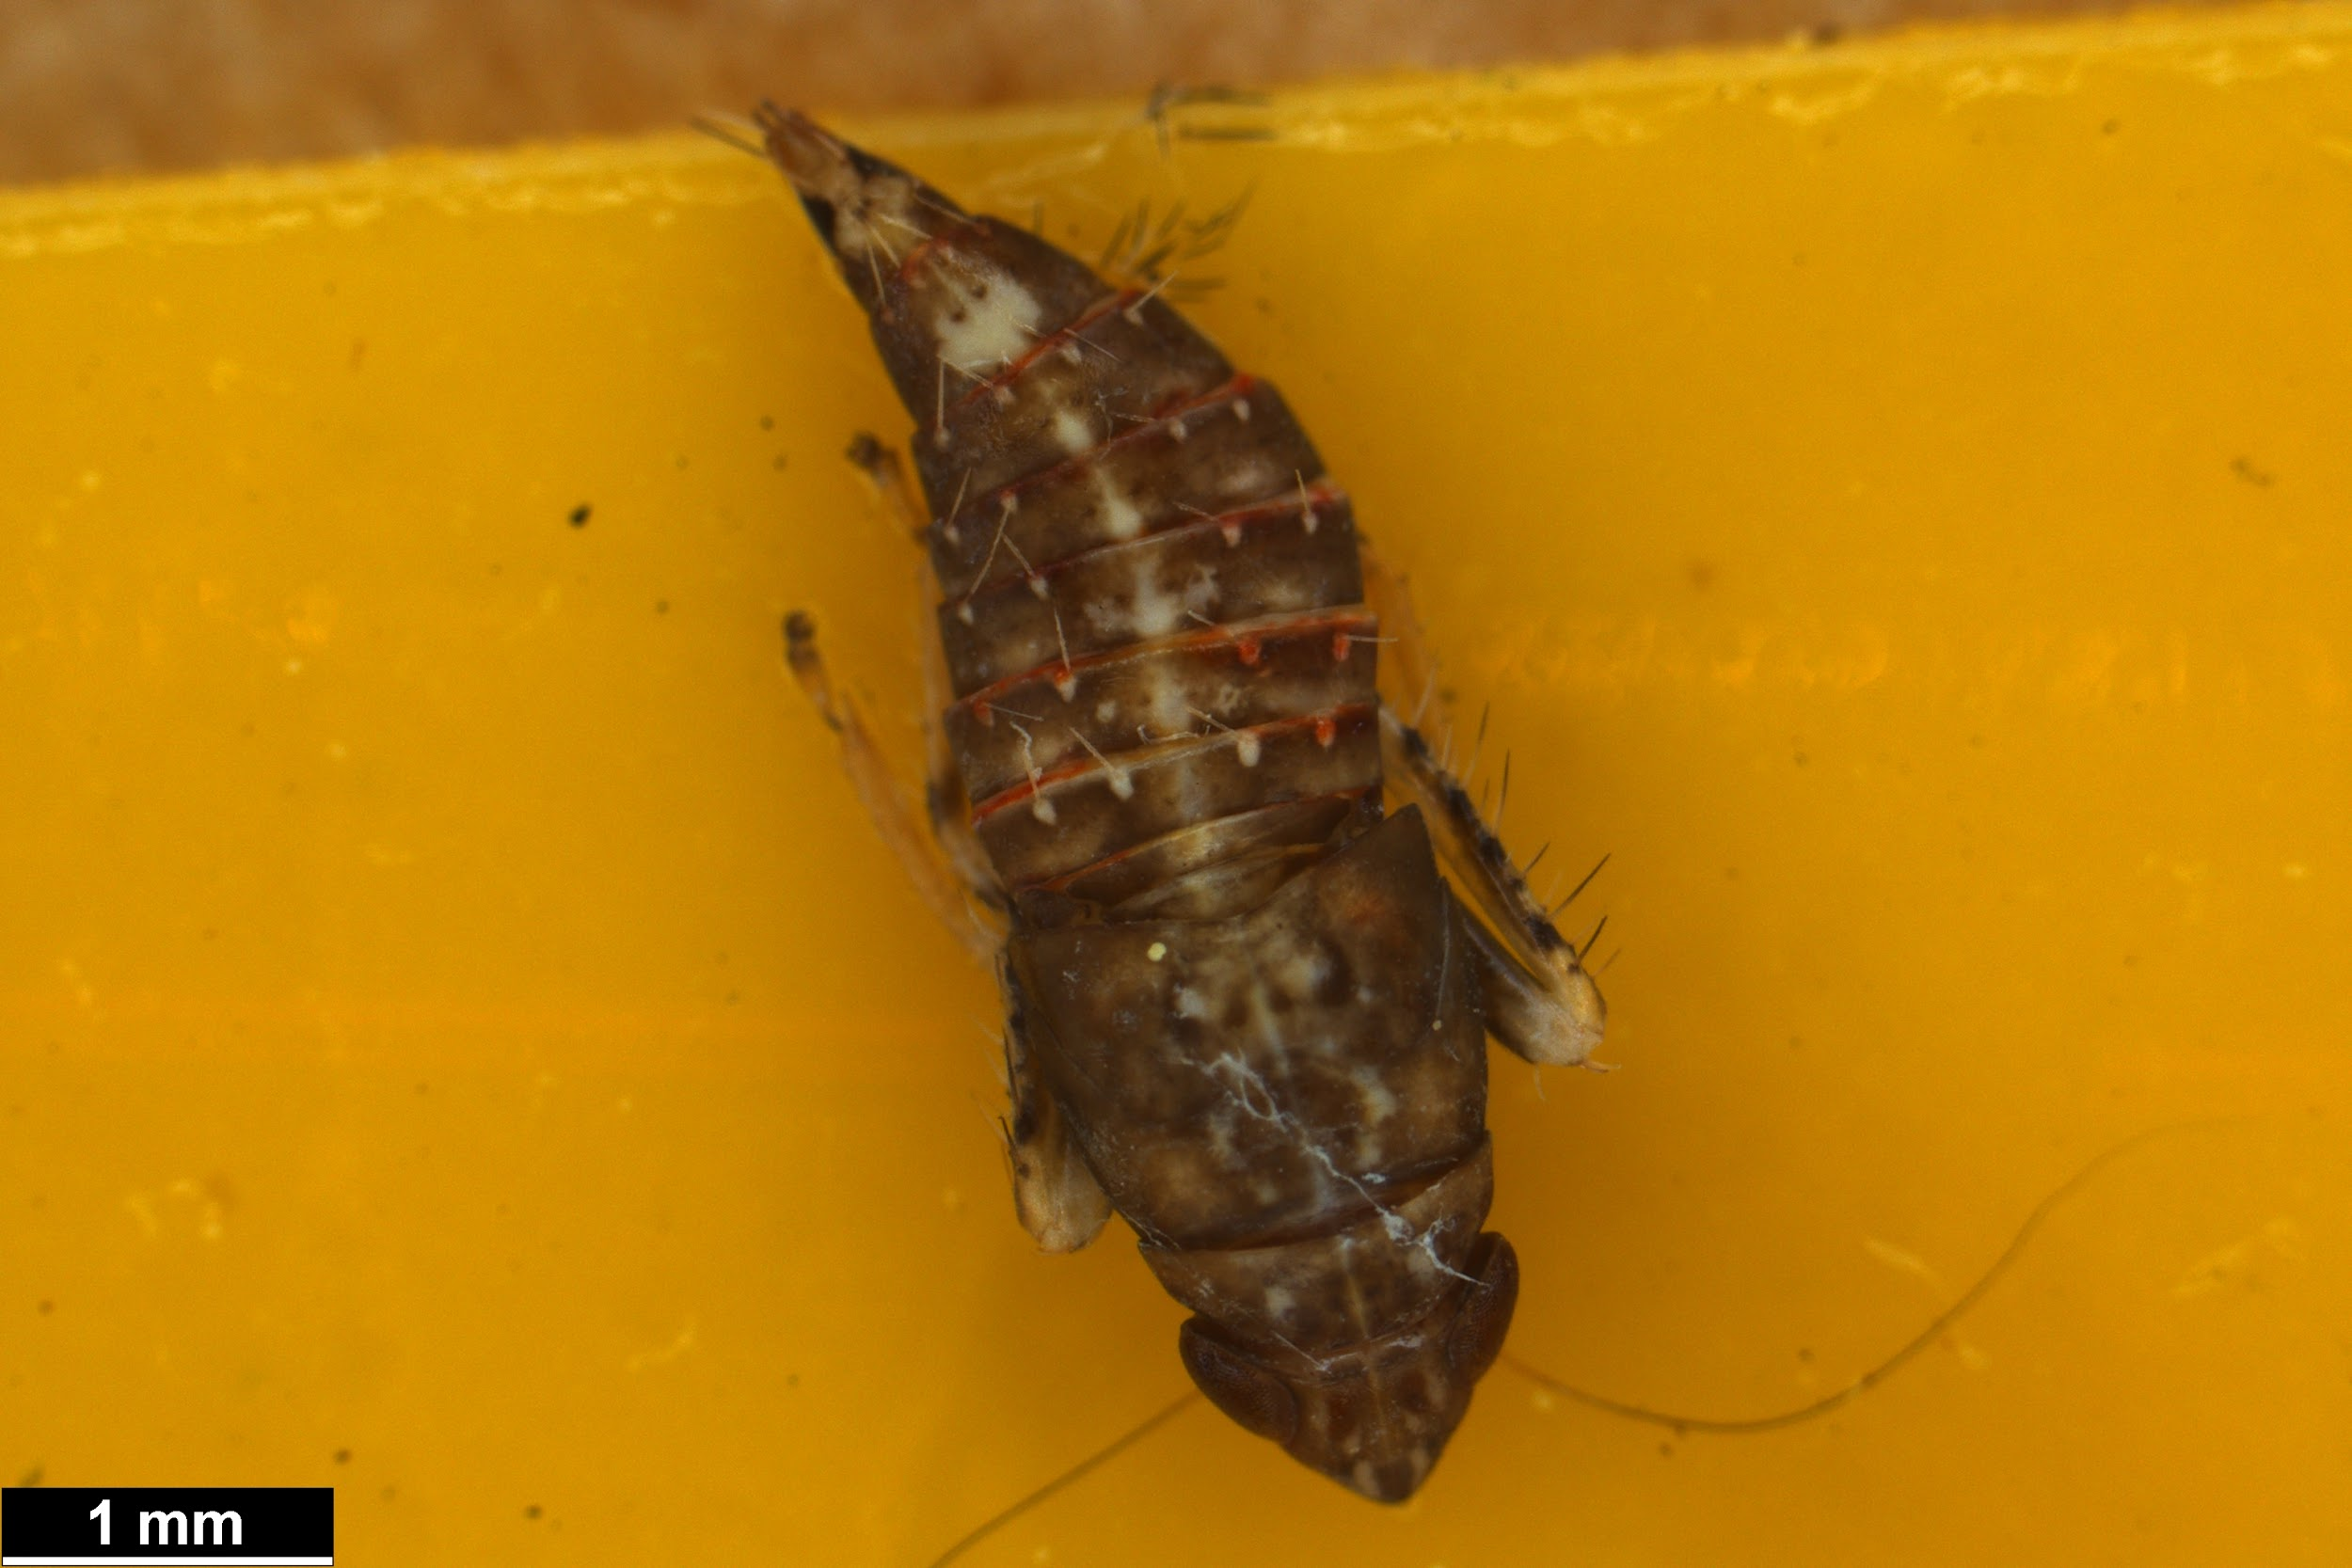 | Leaf hopper nymph 2 | Treehopper nymph 2 | Deltocephalinae subfamily
 | Leaf hopper nymph 3 | Unknown green
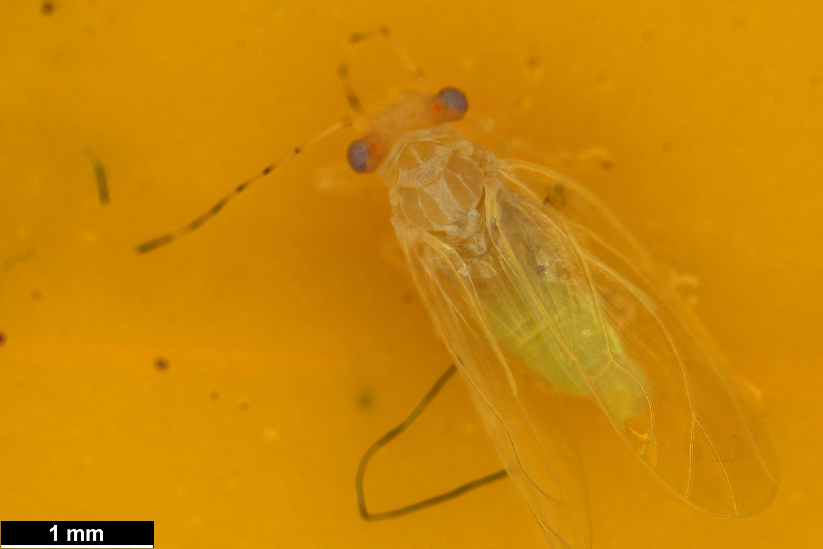 | Psyllid 1 | True bug unknown | Cacopsylla annulata
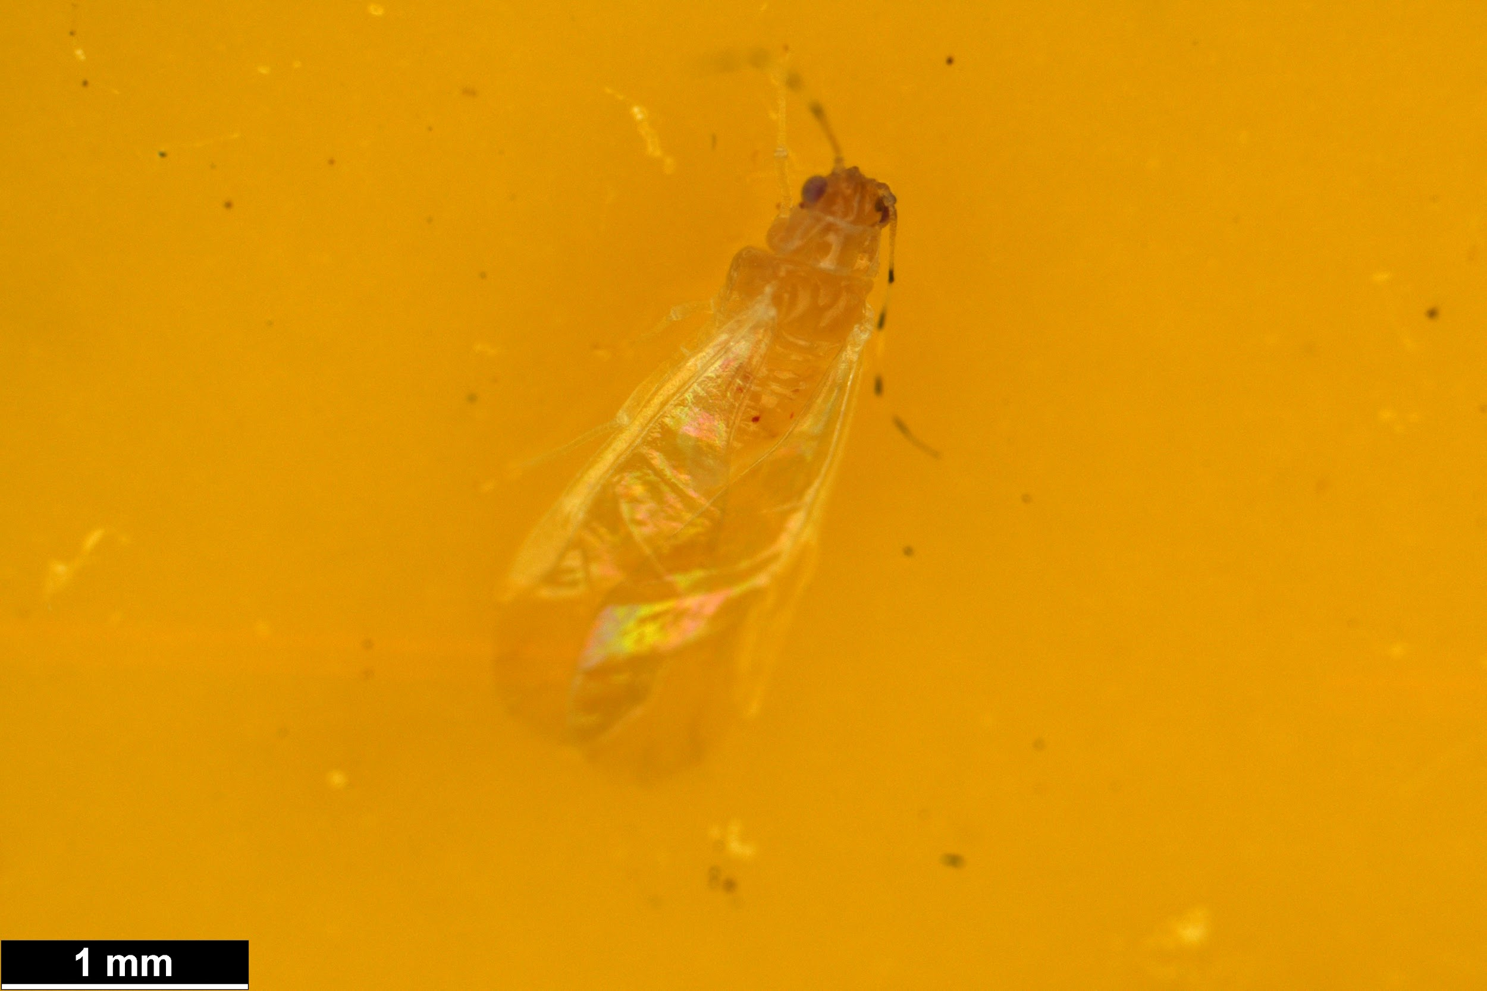 | Psyllid 2
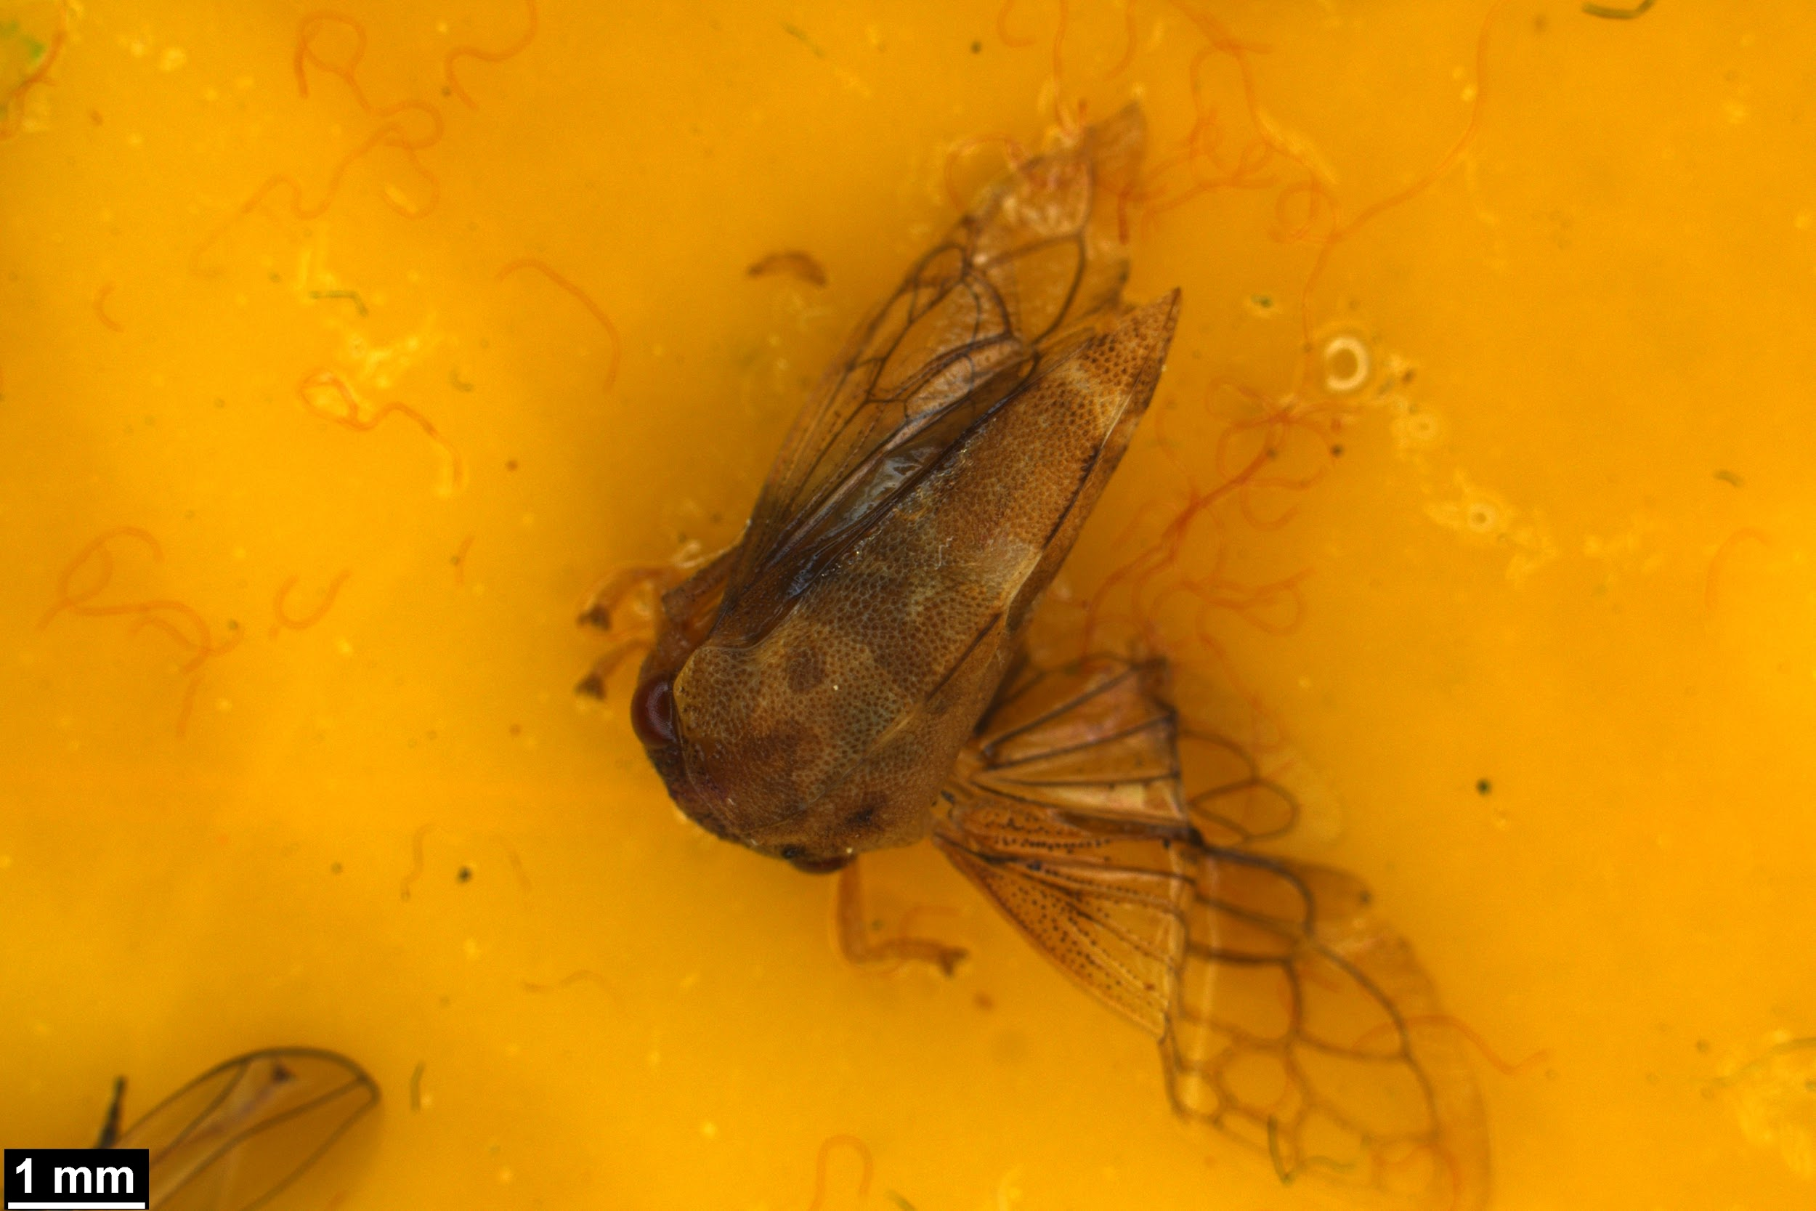 | Tree hopper 1 |  | Cyrtolobus tuberosus, Cyrtolobus sp
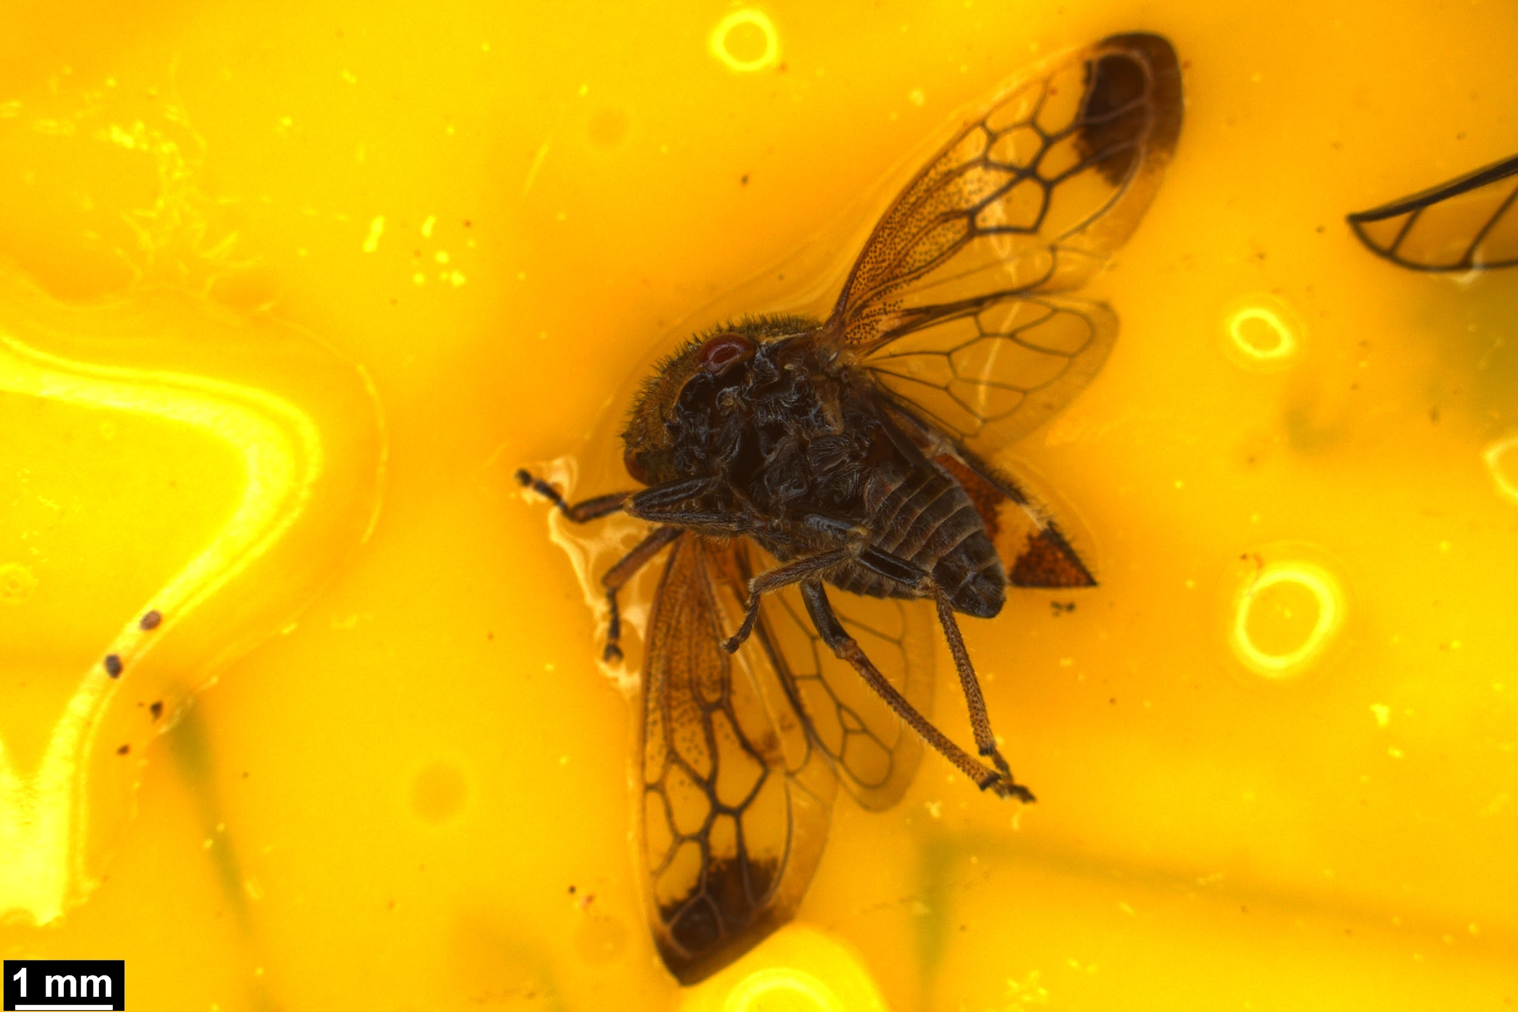 | Tree hopper 2 |  | Cyrtolobus sp.
 | Black aphid |  | Chaitophorus populicola
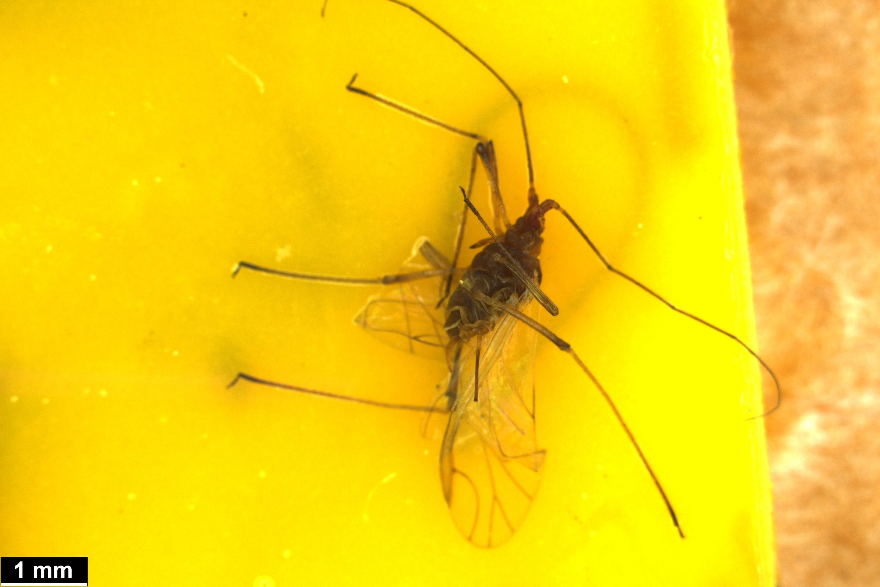 | Leg aphid |  | Macrosiphum euphorbiae

Amalia 2018 frequency data
Infection frequency in 2018
Forest_Location | Area | Plot | Healthy_flowering_num | Infected_flowering_num | Total_adult_trilliums | Density_per_m2 | Frequency_infection_adult
East | West_dam | 61 | 12 | 0 | 12 | 12.63158 | 0
East | West_dam | 62 | 18 | 0 | 18 | 18.94737 | 0
East | West_dam | 63 | 17 | 0 | 17 | 17.89474 | 0
East | West_dam | 64 | 19 | 0 | 19 | 20 | 0
East | West_dam | 65 | 18 | 0 | 18 | 18.94737 | 0
East | West_dam | 66 | 23 | 0 | 23 | 24.21053 | 0
East | West_dam | 67 | 16 | 0 | 16 | 16.84211 | 0
East | West_dam | 68 | 15 | 0 | 15 | 15.78947 | 0
East | West_dam | 69 | 20 | 0 | 20 | 21.05263 | 0
East | West_dam | 70 | 20 | 0 | 20 | 21.05263 | 0
East | East_blue | 71 | 20 | 0 | 20 | 21.05263 | 0
East | East_blue | 72 | 15 | 0 | 15 | 15.78947 | 0
East | East_blue | 73 | 20 | 0 | 20 | 21.05263 | 0
East | East_blue | 74 | 21 | 1 | 22 | 23.15789 | 0.045455
East | East_blue | 75 | 20 | 0 | 20 | 21.05263 | 0
East | East_blue | 76 | 14 | 0 | 14 | 14.73684 | 0
East | East_blue | 77 | 12 | 0 | 12 | 12.63158 | 0
East | East_blue | 78 | 21 | 0 | 21 | 22.10526 | 0
East | East_blue | 79 | 12 | 0 | 12 | 12.63158 | 0
East | East_blue | 80 | 28 | 0 | 28 | 29.47368 | 0
East | North_blue | 81 | 20 | 0 | 20 | 21.05263 | 0
East | North_blue | 82 | 12 | 0 | 12 | 12.63158 | 0
East | North_blue | 83 | 23 | 0 | 23 | 24.21053 | 0
East | North_blue | 84 | 30 | 0 | 30 | 31.57895 | 0
East | North_blue | 85 | 22 | 0 | 22 | 23.15789 | 0
East | North_blue | 86 | 32 | 0 | 32 | 33.68421 | 0
East | North_blue | 87 | 17 | 0 | 17 | 17.89474 | 0
East | North_blue | 88 | 18 | 0 | 18 | 18.94737 | 0
East | North_blue | 89 | 22 | 0 | 22 | 23.15789 | 0
East | North_blue | 90 | 15 | 0 | 15 | 15.78947 | 0
East | SW_dam | 91 | 16 | 0 | 16 | 16.84211 | 0
East | SW_dam | 92 | 15 | 0 | 15 | 15.78947 | 0
East | SW_dam | 93 | 12 | 0 | 12 | 12.63158 | 0
East | SW_dam | 94 | 13 | 0 | 13 | 13.68421 | 0
East | SW_dam | 95 | 11 | 0 | 11 | 11.57895 | 0
East | SW_dam | 96 | 8 | 0 | 8 | 8.421053 | 0
East | SW_dam | 97 | 11 | 0 | 11 | 11.57895 | 0
East | SW_dam | 98 | 4 | 0 | 4 | 4.210526 | 0
East | SW_dam | 99 | 10 | 0 | 10 | 10.52632 | 0
East | SW_dam | 100 | 2 | 0 | 2 | 2.105263 | 0
East | NW_dam | 101 | 8 | 0 | 8 | 8.421053 | 0
East | NW_dam | 102 | 8 | 0 | 8 | 8.421053 | 0
East | NW_dam | 103 | 17 | 0 | 17 | 17.89474 | 0
East | NW_dam | 104 | 20 | 0 | 20 | 21.05263 | 0
East | NW_dam | 105 | 16 | 0 | 16 | 16.84211 | 0
East | NW_dam | 106 | 15 | 0 | 15 | 15.78947 | 0
East | NW_dam | 107 | 10 | 0 | 10 | 10.52632 | 0
East | NW_dam | 108 | 8 | 0 | 8 | 8.421053 | 0
East | NW_dam | 109 | 9 | 0 | 9 | 9.473684 | 0
East | NW_dam | 110 | 10 | 0 | 10 | 10.52632 | 0
East | North_brown | 111 | 18 | 0 | 18 | 18.94737 | 0
East | North_brown | 112 | 4 | 0 | 4 | 4.210526 | 0
East | North_brown | 113 | 10 | 0 | 10 | 10.52632 | 0
East | North_brown | 114 | 22 | 0 | 22 | 23.15789 | 0
East | North_brown | 115 | 19 | 0 | 19 | 20 | 0
East | North_brown | 116 | 19 | 2 | 21 | 22.10526 | 0.095238
East | North_brown | 117 | 26 | 2 | 28 | 29.47368 | 0.071429
East | North_brown | 118 | 26 | 0 | 26 | 27.36842 | 0
East | North_brown | 119 | 15 | 0 | 15 | 15.78947 | 0
East | North_brown | 120 | 12 | 0 | 12 | 12.63158 | 0
East | West_blue_house | 181 | 12 | 0 | 12 | 12.63158 | 0
East | West_blue_house | 182 | 31 | 0 | 31 | 32.63158 | 0
East | West_blue_house | 183 | 9 | 0 | 9 | 9.473684 | 0
East | West_blue_house | 184 | 17 | 0 | 17 | 17.89474 | 0
East | West_blue_house | 185 | 19 | 0 | 19 | 20 | 0
East | West_blue_house | 186 | 11 | 0 | 11 | 11.57895 | 0
East | West_blue_house | 187 | 8 | 0 | 8 | 8.421053 | 0
East | West_blue_house | 188 | 11 | 0 | 11 | 11.57895 | 0
East | West_blue_house | 189 | 19 | 0 | 19 | 20 | 0
East | West_blue_house | 190 | 9 | 0 | 9 | 9.473684 | 0
East | Deep_forest | 191 | 31 | 0 | 31 | 32.63158 | 0
East | Deep_forest | 192 | 17 | 0 | 17 | 17.89474 | 0
East | Deep_forest | 193 | 25 | 0 | 25 | 26.31579 | 0
East | Deep_forest | 194 | 32 | 0 | 32 | 33.68421 | 0
East | Deep_forest | 195 | 24 | 0 | 24 | 25.26316 | 0
East | Deep_forest | 196 | 23 | 2 | 25 | 26.31579 | 0.08
East | Deep_forest | 197 | 16 | 1 | 17 | 17.89474 | 0.058824
East | Deep_forest | 198 | 14 | 0 | 14 | 14.73684 | 0
East | Deep_forest | 199 | 5 | 0 | 5 | 5.263158 | 0
East | Deep_forest | 200 | 11 | 0 | 11 | 11.57895 | 0
East | NE_brown_house | 201 | 18 | 0 | 18 | 18.94737 | 0
East | NE_brown_house | 202 | 11 | 0 | 11 | 11.57895 | 0
East | NE_brown_house | 203 | 8 | 0 | 8 | 8.421053 | 0
East | NE_brown_house | 204 | 12 | 0 | 12 | 12.63158 | 0
East | NE_brown_house | 205 | 19 | 0 | 19 | 20 | 0
East | NE_brown_house | 206 | 20 | 0 | 20 | 21.05263 | 0
East | NE_brown_house | 207 | 20 | 2 | 22 | 23.15789 | 0.090909
East | NE_brown_house | 208 | 26 | 0 | 26 | 27.36842 | 0
East | NE_brown_house | 209 | 14 | 0 | 14 | 14.73684 | 0
East | NE_brown_house | 210 | 10 | 0 | 10 | 10.52632 | 0
West | Edge | 1 | 12 | 0 | 12 | 12.63158 | 0
West | Edge | 2 | 10 | 0 | 10 | 10.52632 | 0
West | Edge | 3 | 19 | 0 | 19 | 20 | 0
West | Edge | 4 | 21 | 2 | 23 | 24.21053 | 0.086957
West | Edge | 5 | 16 | 0 | 16 | 16.84211 | 0
West | Edge | 6 | 24 | 0 | 24 | 25.26316 | 0
West | Edge | 7 | 14 | 1 | 15 | 15.78947 | 0.066667
West | Edge | 8 | 23 | 0 | 23 | 24.21053 | 0
West | Edge | 9 | 26 | 0 | 26 | 27.36842 | 0
West | Edge | 10 | 16 | 0 | 16 | 16.84211 | 0
West | North_deer | 11 | 14 | 1 | 15 | 15.78947 | 0.066667
West | North_deer | 12 | 19 | 0 | 19 | 20 | 0
West | North_deer | 13 | 20 | 0 | 20 | 21.05263 | 0
West | North_deer | 14 | 29 | 0 | 29 | 30.52632 | 0
West | North_deer | 15 | 21 | 0 | 21 | 22.10526 | 0
West | North_deer | 16 | 23 | 0 | 23 | 24.21053 | 0
West | North_deer | 17 | 22 | 1 | 23 | 24.21053 | 0.043478
West | North_deer | 18 | 16 | 1 | 17 | 17.89474 | 0.058824
West | North_deer | 19 | 14 | 2 | 16 | 16.84211 | 0.125
West | North_deer | 20 | 26 | 0 | 26 | 27.36842 | 0
West | Tag_tree | 21 | 4 | 1 | 5 | 5.263158 | 0.2
West | Tag_tree | 22 | 6 | 0 | 6 | 6.315789 | 0
West | Tag_tree | 23 | 8 | 0 | 8 | 8.421053 | 0
West | Tag_tree | 24 | 12 | 1 | 13 | 13.68421 | 0.076923
West | Tag_tree | 25 | 13 | 0 | 13 | 13.68421 | 0
West | Tag_tree | 26 | 15 | 2 | 17 | 17.89474 | 0.117647
West | Tag_tree | 27 | 15 | 0 | 15 | 15.78947 | 0
West | Tag_tree | 28 | 21 | 0 | 21 | 22.10526 | 0
West | Tag_tree | 29 | 16 | 3 | 19 | 20 | 0.157895
West | Tag_tree | 30 | 27 | 0 | 27 | 28.42105 | 0
West | West_deer | 31 | 19 | 4 | 23 | 24.21053 | 0.173913
West | West_deer | 32 | 23 | 1 | 24 | 25.26316 | 0.041667
West | West_deer | 33 | 19 | 2 | 21 | 22.10526 | 0.095238
West | West_deer | 34 | 20 | 3 | 23 | 24.21053 | 0.130435
West | West_deer | 35 | 22 | 0 | 22 | 23.15789 | 0
West | West_deer | 36 | 17 | 0 | 17 | 17.89474 | 0
West | West_deer | 37 | 16 | 1 | 17 | 17.89474 | 0.058824
West | West_deer | 38 | 15 | 0 | 15 | 15.78947 | 0
West | West_deer | 39 | 7 | 2 | 9 | 9.473684 | 0.222222
West | West_deer | 40 | 15 | 1 | 16 | 16.84211 | 0.0625
West | Ant_tag | 41 | 12 | 2 | 14 | 14.73684 | 0.142857
West | Ant_tag | 42 | 7 | 0 | 7 | 7.368421 | 0
West | Ant_tag | 43 | 8 | 0 | 8 | 8.421053 | 0
West | Ant_tag | 44 | 6 | 1 | 7 | 7.368421 | 0.142857
West | Ant_tag | 45 | 13 | 0 | 13 | 13.68421 | 0
West | Ant_tag | 46 | 11 | 1 | 12 | 12.63158 | 0.083333
West | Ant_tag | 47 | 13 | 0 | 13 | 13.68421 | 0
West | Ant_tag | 48 | 18 | 1 | 19 | 20 | 0.052632
West | Ant_tag | 49 | 11 | 2 | 13 | 13.68421 | 0.153846
West | Ant_tag | 50 | 12 | 1 | 13 | 13.68421 | 0.076923
West | South_deer | 51 | 10 | 1 | 11 | 11.57895 | 0.090909
West | South_deer | 52 | 29 | 4 | 33 | 34.73684 | 0.121212
West | South_deer | 53 | 18 | 0 | 18 | 18.94737 | 0
West | South_deer | 54 | 19 | 0 | 19 | 20 | 0
West | South_deer | 55 | 20 | 0 | 20 | 21.05263 | 0
West | South_deer | 56 | 23 | 0 | 23 | 24.21053 | 0
West | South_deer | 57 | 19 | 1 | 20 | 21.05263 | 0.05
West | South_deer | 58 | 27 | 0 | 27 | 28.42105 | 0
West | South_deer | 59 | 13 | 1 | 14 | 14.73684 | 0.071429
West | South_deer | 60 | 18 | 0 | 18 | 18.94737 | 0
West | North_tag_tree | 121 | 9 | 1 | 10 | 10.52632 | 0.1
West | North_tag_tree | 122 | 9 | 2 | 11 | 11.57895 | 0.181818
West | North_tag_tree | 123 | 12 | 4 | 16 | 16.84211 | 0.25
West | North_tag_tree | 124 | 11 | 1 | 12 | 12.63158 | 0.083333
West | North_tag_tree | 125 | 3 | 5 | 8 | 8.421053 | 0.625
West | North_tag_tree | 126 | 11 | 2 | 13 | 13.68421 | 0.153846
West | North_tag_tree | 127 | 12 | 0 | 12 | 12.63158 | 0
West | North_tag_tree | 128 | 11 | 0 | 11 | 11.57895 | 0
West | North_tag_tree | 129 | 5 | 0 | 5 | 5.263158 | 0
West | North_tag_tree | 130 | 13 | 0 | 13 | 13.68421 | 0
West | East_tag_tree | 131 | 12 | 0 | 12 | 12.63158 | 0
West | East_tag_tree | 132 | 17 | 0 | 17 | 17.89474 | 0
West | East_tag_tree | 133 | 10 | 0 | 10 | 10.52632 | 0
West | East_tag_tree | 134 | 14 | 0 | 14 | 14.73684 | 0
West | East_tag_tree | 135 | 16 | 0 | 16 | 16.84211 | 0
West | East_tag_tree | 136 | 25 | 0 | 25 | 26.31579 | 0
West | East_tag_tree | 137 | 10 | 0 | 10 | 10.52632 | 0
West | East_tag_tree | 138 | 20 | 0 | 20 | 21.05263 | 0
West | East_tag_tree | 139 | 14 | 0 | 14 | 14.73684 | 0
West | East_tag_tree | 140 | 12 | 0 | 12 | 12.63158 | 0
West | NE_tag_tree | 141 | 27 | 0 | 27 | 28.42105 | 0
West | NE_tag_tree | 142 | 26 | 0 | 26 | 27.36842 | 0
West | NE_tag_tree | 143 | 8 | 0 | 8 | 8.421053 | 0
West | NE_tag_tree | 144 | 18 | 0 | 18 | 18.94737 | 0
West | NE_tag_tree | 145 | 18 | 0 | 18 | 18.94737 | 0
West | NE_tag_tree | 146 | 12 | 0 | 12 | 12.63158 | 0
West | NE_tag_tree | 147 | 14 | 0 | 14 | 14.73684 | 0
West | NE_tag_tree | 148 | 11 | 0 | 11 | 11.57895 | 0
West | NE_tag_tree | 149 | 18 | 0 | 18 | 18.94737 | 0
West | NE_tag_tree | 150 | 10 | 0 | 10 | 10.52632 | 0
West | West_ant_tag | 151 | 25 | 2 | 27 | 28.42105 | 0.074074
West | West_ant_tag | 152 | 13 | 1 | 14 | 14.73684 | 0.071429
West | West_ant_tag | 153 | 15 | 1 | 16 | 16.84211 | 0.0625
West | West_ant_tag | 154 | 9 | 1 | 10 | 10.52632 | 0.1
West | West_ant_tag | 155 | 19 | 2 | 21 | 22.10526 | 0.095238
West | West_ant_tag | 156 | 18 | 3 | 21 | 22.10526 | 0.142857
West | West_ant_tag | 157 | 16 | 0 | 16 | 16.84211 | 0
West | West_ant_tag | 158 | 4 | 2 | 6 | 6.315789 | 0.333333
West | West_ant_tag | 159 | 20 | 0 | 20 | 21.05263 | 0
West | West_ant_tag | 160 | 16 | 0 | 16 | 16.84211 | 0
West | Hem_edge | 161 | 23 | 3 | 26 | 27.36842 | 0.115385
West | Hem_edge | 162 | 9 | 1 | 10 | 10.52632 | 0.1
West | Hem_edge | 163 | 23 | 3 | 26 | 27.36842 | 0.115385
West | Hem_edge | 164 | 23 | 0 | 23 | 24.21053 | 0
West | Hem_edge | 165 | 14 | 0 | 14 | 14.73684 | 0
West | Hem_edge | 166 | 9 | 2 | 11 | 11.57895 | 0.181818
West | Hem_edge | 167 | 7 | 0 | 7 | 7.368421 | 0
West | Hem_edge | 168 | 11 | 0 | 11 | 11.57895 | 0
West | Hem_edge | 169 | 16 | 0 | 16 | 16.84211 | 0
West | Hem_edge | 170 | 12 | 1 | 13 | 13.68421 | 0.076923
West | South_stream | 171 | 7 | 3 | 10 | 10.52632 | 0.3
West | South_stream | 172 | 8 | 0 | 8 | 8.421053 | 0
West | South_stream | 173 | 7 | 1 | 8 | 8.421053 | 0.125
West | South_stream | 174 | 10 | 0 | 10 | 10.52632 | 0
West | South_stream | 175 | 17 | 0 | 17 | 17.89474 | 0
West | South_stream | 176 | 12 | 0 | 12 | 12.63158 | 0
West | South_stream | 177 | 10 | 0 | 10 | 10.52632 | 0
West | South_stream | 178 | 7 | 0 | 7 | 7.368421 | 0
West | South_stream | 179 | 13 | 1 | 14 | 14.73684 | 0.071429
West | South_stream | 180 | 3 | 2 | 5 | 5.263158 | 0.4

